Sheet1
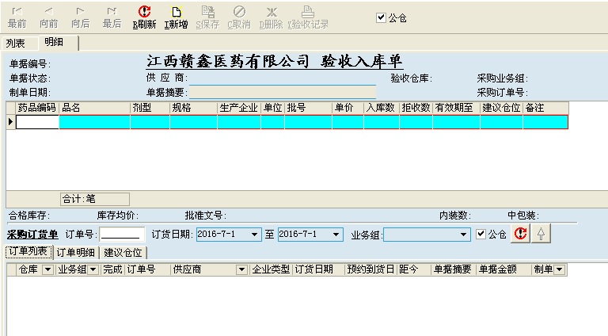
基础资料设置 |  |  |  |  |  |  | 行政管理 |  |  |  |  |  |  |  | 个人中心 |  | 基础资料维护 | （列表、明细、委托人） |  |  |  |  |  |  | 采购管理 |  |  |  |  |  |  |  |  |  |  |  |  | 销售管理 |  |  |  |  |  |  |  |  | 财务管理 |  |  |  |  |  |  |  | 仓库管理 |  |  |  |  |  |  |  |  |  |  |  | 统计分析
→ | 组织机构设置（可设立分公司） |  |  |  |  |  | → | 人员资料设置 | （列表、明细） |  |  |  |  |  | → | 待办事宜 | → | 供应商资料维护 |  |  |  |  |  |  | → | 供应商资料登记 |  |  |  |  |  |  |  |  |  |  |  |  | 客户资料登记 |  |  |  |  |  |  |  |  | 客户（供应商）资料匹配 |  |  |  |  |  |  |  | 入库 |  |  |  |  |  |  |  |  |  |  |  | 企业经营状况
 | → | 江西赣鑫医药有限公司 |  |  |  |  |  | → | （应聘）申请 |  |  |  |  |  |  | 修改密码 |  |  | 供应商名称 | （手输） | 供应商档案号 | （自动生成） | 法人代表 | （手输） |  |  | 供应商名称 | （手输） | 供应商档案号 | （自动生成） | 法人代表 | （手输） |  |  |  |  |  |  |  | 客户名称 | （手输） | 客户档案号 | （自动生成） | 法人代表 | （手输） |  |  |  | 客户（供应商）名称 | （手输） | 客户（供应商）档案号 | （自动生成） | 法人代表 | （手输） |  |  |  |  |  |  |  |  |  |  |  |  |  |  |  | ？？？？年度
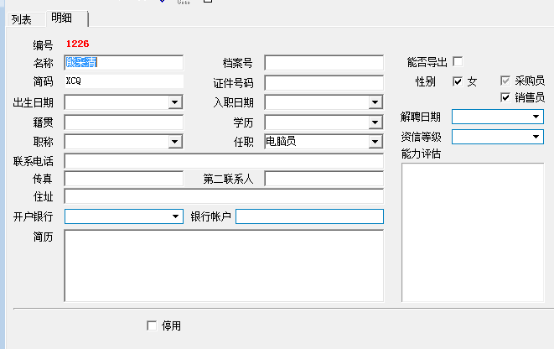
 |  | → | 部门设置 |  |  |  |  |  |  | 职员编号（员工档案号） | （自动生成） | 职员名称 | （手输） | 照片（上传） |  | 个人权限申请 |  |  | （名称）助记码 | （自动生成大写） | 企业地址 | 选择好省市县之后（街道门牌号手输） | 企业负责人 | （手输） |  |  | （名称）助记码 | （自动生成大写） | 企业地址 | 选择好省市县之后（街道门牌号手输） | 企业负责人 | （手输） |  |  |  |  |  |  |  | （名称）助记码 | （自动生成大写） | 地址 | 选择好省市县之后（街道门牌号手输） | 主要负责人 | （手输） |  |  |  | （名称）助记码 | （自动生成大写） | 地址 | 选择好省市县之后（街道门牌号手输） | 主要负责人 | （手输） |  |  |  |  |  |  |  |  |  |  |  |  |  |  |  | 上半年度 |  |  |  |  |  | 下半年度
 |  |  | → | 行政管理 |  |  |  |  |  | 出生日期 | （可进行选择，手输都行） | 助记码（职员名称，英文大写） | （自动生成大写） |  |  |  |  |  | 社会统一信用代码 | （手输） | 联系电话 | （手输） | 供应商类别 | （选择） |  |  | 社会统一信用代码 | （手输） | 联系电话 | （手输） | 供应商类别 | （选择） |  |  |  |  |  |  |  | 社会统一信用代码 | （手输） | 联系电话 | （手输） | 客户类别 | （选择） |  |  |  | 社会统一信用代码 | （手输） | 联系电话 | （手输） | 客户类别 | （选择） |  |  |  |  |  |  |  |  |  |  |  |  |  |  |  | 一季度 |  |  | 二季度 |  |  | 三季度 |  |  | 四季度
 |  |  |  | 质量部 |  |  |  |  |  | 证件类型 | （手输） | 性别 | （男、女，选择） |  |  |  |  |  | 开户银行 | （选择） | 银行账号 | （手输） | 开户户名 | （手输） |  |  | 开户银行 | （选择） | 银行账号 | （手输） | 开户户名 | （手输） |  |  |  |  |  |  |  | 开户银行 | （选择） | 银行账号 | （手输） | 开户户名 | （手输） |  |  |  | 开户银行 | （选择） | 银行账号 | （手输） | 开户户名 | （手输） |  |  |  |  |  |  |  |  |  |  |  |  |  |  |  | 一月 | 二月 | 三月 | 四月 | 五月 | 六月 | 七月 | 八月 | 九月 | 十月 | 十一月 | 十二月 | 明细
 |  |  |  | 信息部 |  |  |  |  |  | 学历 | （手输） | 籍贯 | （手输） |  |  |  |  |  | 传真 | （手输） | 邮编 | （手输） | 纳税类别 | （选择） |  |  | 传真 | （手输） | 邮编 | （手输） | 纳税类别 | （选择） |  |  |  |  |  |  |  | 传真 | （手输） | 邮编 | （手输） | 纳税类别 | （选择） |  |  |  | 传真 | （手输） | 邮编 | （手输） | 纳税类别 | （选择） |  |  |  |  |  |  |  |  |  |  |  |  |  |  | 采购入库 |  |  |  |  |  |  |  |  |  |  |  |  | 明细
 |  |  |  | 财务部 |  |  |  |  |  | 婚姻状况 | 未婚，已婚（选择） | 民族 | （手输） |  |  |  |  |  |  |  |  |  |  |  |  |  |  |  |  |  |  |  |  |  |  |  |  |  |  | 区域经理 | （选择） | 业务员 | （选择） | 送货上门 | （选择）与停用方式一致 |  |  |  | 付款方式 | （选择） |  |  |  |  |  |  |  |  |  |  |  |  |  |  |  |  |  |  | 采购退出 |  |  |  |  |  |  |  |  |  |  |  |  | 明细
 |  |  |  | 采购部（可分一部、二部、N部） |  |  |  |  |  | QQ号 | （手输） | 手机号 | （手输） |  |  |  |  |  | 经营范围 |  |  |  |  |  |  |  | 经营范围 |  |  |  |  |  |  |  |  |  |  |  |  | 付款方式 | （选择） | 承担运费 | （选择） |  |  |  |  |  |  |  |  |  |  |  |  |  |  |  |  |  |  |  |  |  |  |  |  |  | 采购退补 |  |  |  |  |  |  |  |  |  |  |  |  | 明细
 |  |  |  | 销售部（可分一部、二部、N部） |  |  |  |  |  | 邮箱 | （手输） | 邮编 | （手输） |  |  |  |  |  | （选择） |  |  |  |  |  |  |  | （选择） |  |  |  |  |  |  |  |  |  |  |  |  |  |  |  |  |  |  |  |  |  |  |  |  |  |  |  |  |  |  |  |  |  |  |  |  |  |  |  |  |  | 采购返利 |  |  |  |  |  |  |  |  |  |  |  |  | 明细
 |  |  |  | 仓储部 |  |  |  |  |  | 联系地址（家族地址） | 选择好省市县之后（街道门牌号手输） | 毕业院校 | （手输） |  |  |  |  |  |  |  |  |  |  |  |  |  |  |  |  |  |  |  |  |  |  |  |  |  |  | 经营范围
 |  |  | 银行设置 |  |  |  |  |  |  | 应聘登记时间 | （可进行选择，手输都行） | 应聘职务（岗位） | （手输） |  |  |  |  |  |  |  |  |  |  |  |  |  |  |  |  |  |  |  |  |  |  |  |  |  |  | （选择） |  |  |  |  |  |  |  |  |  |  |  |  |  |  |  |  |  |  |  |  |  |  |  |  |  |  |  |  | 销售出库 |  |  |  |  |  |  |  |  |  |  |  |  | 明细
 |  |  | （需要待定调整） → | 中国银行 |  |  |  |  |  | 健康状况 | （手输） | 政治面貌 | （手输） |  |  |  |  |  |  |  |  |  |  |  |  |  |  |  |  |  |  |  |  |  |  |  |  |  |  |  |  |  |  |  |  |  |  |  |  |  |  |  |  |  |  |  |  |  |  |  |  |  |  |  |  |  |  |  | 销售退回 |  |  |  |  |  |  |  |  |  |  |  |  | 明细
 |  |  |  | 中国工商银行 |  |  |  |  |  | 座机 | （手输） | 紧急联系人电话 | （手输） |  |  |  |  |  |  |  |  |  |  |  |  |  |  |  |  |  |  |  |  |  |  |  |  |  |  |  |  |  |  |  |  |  |  |  |  |  |  |  |  |  |  |  |  |  |  |  |  |  |  |  |  |  |  |  | 销售退补 |  |  |  |  |  |  |  |  |  |  |  |  | 明细
 |  |  |  | 中国农业银行 |  |  |  |  |  | 年龄 | （手输） |  |  |  |  |  |  |  |  |  |  |  |  |  |  |  |  |  |  |  |  |  |  |  |  |  |  |  |  |  |  |  |  |  |  |  |  |  |  |  |  |  |  |  |  |  |  |  |  |  |  |  |  |  |  |  |  |  | 销售返利 |  |  |  |  |  |  |  |  |  |  |  |  | 明细
 |  |  |  | ………… |  |  |  |  |  | 教育经历 |  |  |  |  |  |  |  |  |  |  |  |  |  |  |  |  |  |  |  |  |  |  |  |  |  |  |  |  |  | 备注：1.
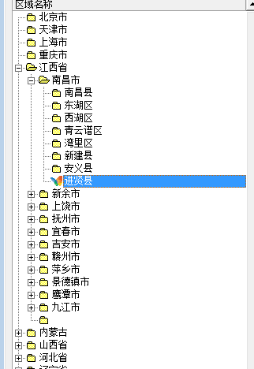
 |  |  | 地区设置 |  |  |  |  | 明细版本 |  | 时间 | 学校 | 专业 | 证明人 | 联系电话 |  |  |  |  |  |  |  |  |  |  |  |  |  |  |  |  |  |  |  |  |  |  |  |  |  |  |  |  |  |  |  |  |  |  |  |  |  |  |  |  |  |  |  |  |  |  |  |  |  |  |  |  |  |  | 报废处理 |  |  |  |  |  |  |  |  |  |  |  |  | 明细
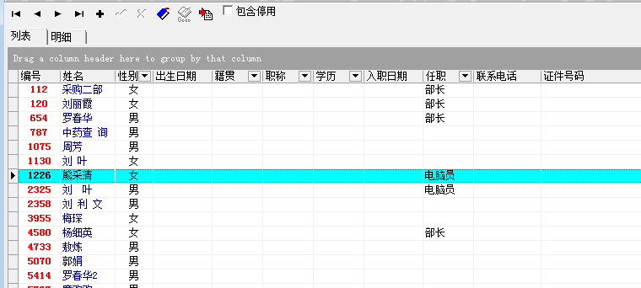
 |  |  | → | 江西省 |  |  |  |  |  |  |  |  |  |  |  |  |  |  |  |  |  |  |  |  |  |  |  |  |  |  |  |  |  |  |  |  |  |  |  |  |  |  |  |  |  |  |  |  |  |  |  |  |  |  |  |  |  |  |  |  |  |  |  |  |  |  |  |  | 盘点处理 |  |  |  |  |  |  |  |  |  |  |  |  | 明细
 |  |  |  | → | 南昌市 |  |  |  |  |  |  |  |  |  |  |  |  |  |  |  |  |  |  |  |  |  |  |  |  |  |  |  |  |  |  |  |  |  |  |  |  |  |  |  |  |  |  |  |  |  |  |  |  |  |  |  |  |  |  |  |  |  |  |  |  |  |  |  | 差异处理 |  |  |  |  |  |  |  |  |  |  |  |  | 明细
 | 公司官网设置 |  |  |  | →
 | 税项调入调出率设置 |  |  |  |  | 西湖区
 |  |  |  |  |  | 东湖区 |  |  |  |  |  |  |  |  |  |  |  |  |  |  |  |  |  |  |  |  |  |  |  |  |  |  |  |  |  |  |  |  |  |  |  |  |  |  |  | 对方业务员主要针对商业、连锁以及一些特殊聘请的采购员采购货物的客户 |  |  |  |  |  |  |  |  |  |  |  |  |  |  |  |  |  |  |  |  |  |  | 其他收入 |  |  |  |  |  |  |  |  |  |  |  |  | 明细
 |  |  |  |  |  | ………
 |  |  |  |  | 宜春市 |  |  |  |  | 家庭联系人
 |  |  |  |  | ………
 |  |  |  | 北京市 |  |  |  |  |  | 姓名 | 亲属关系 | 工作单位 | 职务 | 联系电话 |  |  |  |  |  |  |  |  |  |  |  |  |  |  |  |  |  |  |  |  |  |  |  |  |  |  |  |  |  |  |  |  |  |  |  |  |  |  |  |  |  |  |  |  |  |  |  |  |  |  |  |  |  |  | 其他支出 |  |  |  |  |  |  |  |  |  |  |  |  | 明细
 |  |  |  | 湖南省
 |  |  |  | ………… |  |  |  |  |  |  |  |  |  |  |  |  |  |  | 对方业务员模板（委托人） |  |  |  |  |  |  |  | 对方业务员模板（委托人）

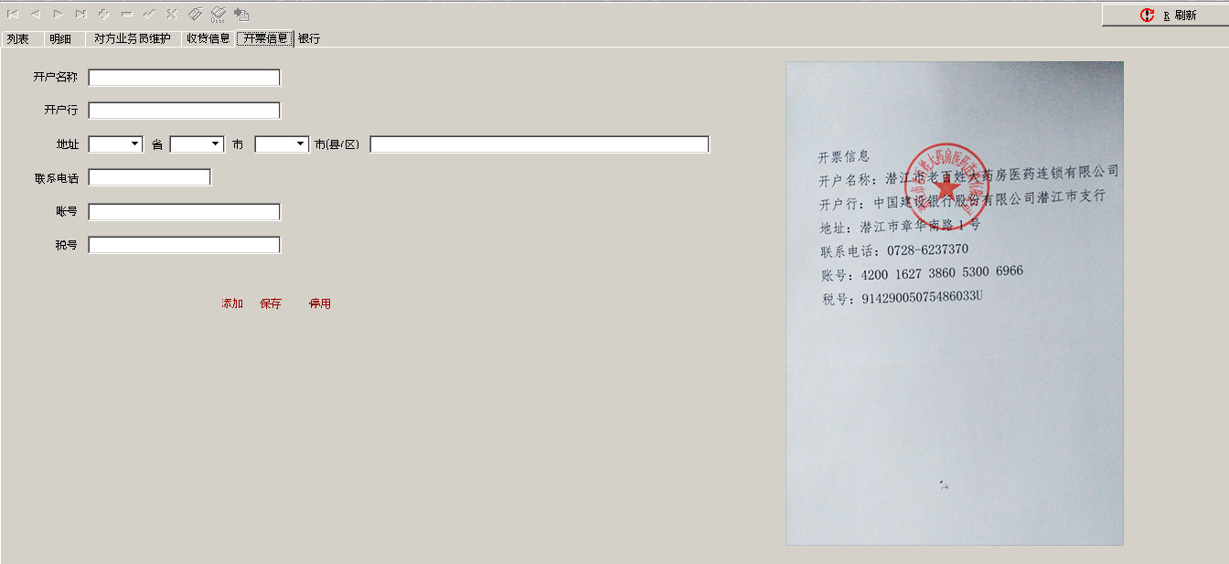
 |  |  |  |  |  |  |  | 列表版本 |  |  |  |  |  |  |  |  |  |  |  |  |  |  |  |  |  |  | 备注：主要是用于采购部与质量部之间信息进行匹配，防止由于一方做错 |  |  |  |  |  |  |  |  |  |  |  |  |  |  |  |  |  |  |  |  |  | 开票信息模板 |  |  |  |  |  |  |  |  |  |  |  |  |  |  |  |  |  |  |  | 待定

 |  |  |  |  |  |  |  |  |  | 工作经历

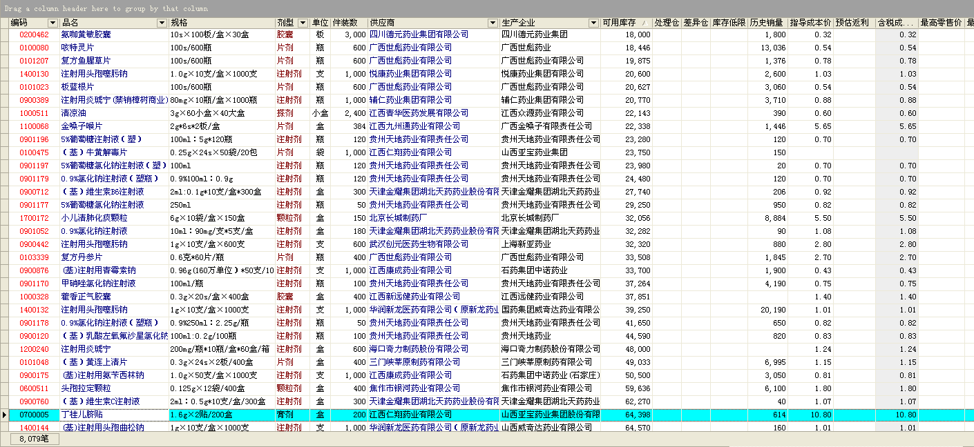
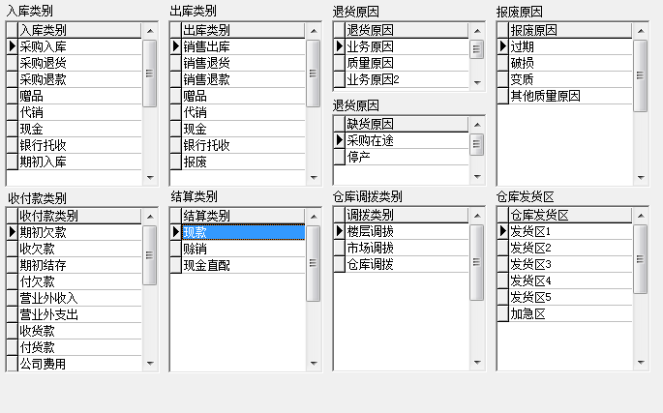
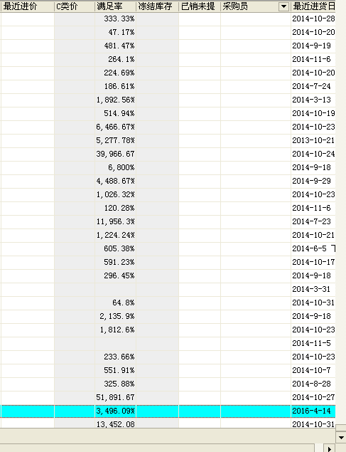
 |  |  |  |  |  |  |  |  |  | 时间 | 工作名称 | 工作地点 | 职务 | 联系电话 |  |  |  |  |  |  |  |  |  |  |  | 采购补货计划 | 包含库存日常缺货，以及客户和开票员登记的补货
 |  |  | 业务类别设置
 |  |  | （待定一些设置） → |  |  |  |  |  |  |  |  |  |  |  |  |  |  |  |  |  |  |  |  |  |  | 选择 |  |  |  |  |  |  |  | 供应商代理级别 | 经销商代理级别 | 是否有活动及详情 | 付款方式 |  |  | 对方业务员模板（委托人）
 |  |  |  |  |  |  |  |  |  |  |  |  |  |  |  |  |  |  |  |  |  |  |  |  |  |  |  |  |  |  |  |  |  | 省级 | 省级 | 活动（详情链接） | 承兑
 |  |  |  |  |  |  |  |  |  |  |  |  |  |  |  |  |  |  |  |  |  |  |  |  |  |  |  |  |  |  |  |  |  | 一级 | 一级 | 活动（详情链接） | 现款（包含预付款、货到付款） |  |  |  |  |  |  |  |  |  |  |  |  |  |  |  |  |  |  |  |  |  |  |  |  |  |  |  |  |  |  |  | 备注：1.可选择年度，业务组，半年度查询
 |  |  |  |  |  |  |  |  |  |  |  |  |  |  |  |  |  |  |  |  |  |  |  |  |  |  |  |  |  |  |  |  |  | 二级 | 二级 | 活动（详情链接） | 月结 |  |  |  |  |  |  |  |  |  |  |  |  |  |  |  |  |  |  |  |  |  |  |  |  |  |  |  |  |  |  |  | 2.明细可按月查，季度查，半年度查
 |  |  |  |  |  |  |  |  |  |  |  |  |  |  |  |  |  |  |  |  |  |  |  |  |  |  |  |  |  |  |  |  |  | ……….. | ………. | 活动（详情链接） | 换货（仅限樟树公司，互相开税票结款）
 |  |  |  |  |  |  |  |  |  |  |  |  |  |  |  |  |  |  |  |  |  |  |  |  |  |  |  |  |  |  |  |  |  |  |  | 活动（详情链接） | 季度
 |  |  |  |  |  |  |  |  |  |  |  |  |  |  |  |  |  |  |  |  |  |  |  |  |  |  |  |  |  |  |  |  |  |  |  | 活动（详情链接） | 半年度 |  |  |  |  |  |  |  |  |  |  |  |  |  |  |  |  |  |  |  | 备注：1.一旦采购订单通过审核，则自动生成收货单，在收货单通过审核后，自动生成入库单，然后审核入库（一定要符合GSP流程）
 |  |  |  |  |  |  |  |  |  | 个人描述 |  |  |  |  |  |  |  |  |  |  |  |  |  |  |  |  |  |  |  |  |  |  |  |  |  | 活动（详情链接） | 年度 |  |  |  |  |  |  |  |  |  |  |  |  |  |  |  |  |  |  |  | 2.由于收货人，验收，入库按GSP要求需不同人操作，可后台设置人名为默认形式
 |  |  |  |  |  |  |  |  |  |  |  |  |  |  |  |  |  |  |  |  |  |  |  |  |  |  |  |  |  |  |  |  |  |  |  | 活动（详情链接） | （需要待定调整） |  |  |  |  |  |  |  |  |  |  |  |  |  |  |  |  |  |  |  | 3.此单来自哪个业务组就默认为哪个业务组
 |  |  |  |  |  |  |  |  |  |  |  |  |  |  |  |  |  |  |  |  |  |  |  |  |  |  |  |  |  |  |  |  |  |  |  | 活动（详情链接） |  |  |  |  |  |  |  |  |  |  |  |  |  |  |  |  |  |  |  |  | 4.品种在验收入库的，销售退回，移库时，若品种现在有库存，则应默认现有库存仓位，若是没有则默认最后一次的仓位。（可以查询到单个品种放过那 |  |  |  |  |  |  |  |  |  |  | 供应商采购统计分析
 |  |  |  |  |  |  |  |  |  |  |  |  |  |  |  |  |  |  |  |  |  |  |  |  |  |  |  |  |  |  |  |  |  |  |  | 活动（详情链接） |  |  |  |  |  |  |  |  |  |  |  |  |  |  |  |  |  |  |  |  | 些仓位，要有过滤功能） |  |  |  |  |  |  |  |  |  |  |  |  | ？？？？年度
 |  |  |  |  |  |  |  |  |  |  |  |  |  |  |  |  |  |  |  |  |  |  |  |  |  |  |  |  |  |  |  |  |  |  |  | 活动（详情链接） |  |  |  |  |  |  |  |  |  |  |  |  | 对方业务员模板（委托人） |  |  |  |  |  |  |  |  |  |  |  |  |  |  |  |  |  |  |  |  | 上半年度 |  |  |  |  |  | 下半年度
 |  |  |  |  |  |  |  |  |  |  |  |  |  |  |  |  |  |  |  |  |  |  |  |  |  |  |  |  |  |  |  |  |  |  |  | 活动（详情链接） |  |  |  |  |  |  |  |  |  |  |  |  |  |  |  |  |  |  |  |  |  |  |  |  |  |  |  |  |  |  |  |  |  | 一季度 |  |  | 二季度 |  |  | 三季度 |  |  | 四季度
 |  |  |  |  |  |  |  |  |  |  |  |  |  |  |  |  |  |  |  |  |  |  |  |  |  |  |  |  |  |  |  |  |  |  |  | 活动（详情链接） |  |  |  |  |  |  |  |  |  |  |  |  |  |  |  |  |  |  |  | 移库 |  |  |  |  |  |  |  |  |  |  |  |  |  | 一月 | 二月 | 三月 | 四月 | 五月 | 六月 | 七月 | 八月 | 九月 | 十月 | 十一月 | 十二月
 |  |  |  |  |  |  |  |  |  |  |  |  |  |  |  |  |  |  |  |  |  |  |  |  |  |  |  |  |  |  |  |  |  |  |  | 活动（详情链接） |  |  |  |  |  |  |  |  |  |  |  |  |  |  |  |  |  |  |  |  | 一步移库
 |  |  |  |  |  |  |  |  |  |  |  |  |  |  |  |  |  |  |  |  |  |  |  |  |  |  |  |  |  |  |  |  |  |  |  | 活动（详情链接） |  |  |  |  |  |  |  |  |  |  |  |  |  |  |  |  |  |  |  |  |  | 1.通过调拨销售单，终端销售单来区别，主要是针对终端销量来移库，在一段时间到另一段时间的销售量，根据现有的整件库存数，和散货数量比较
 |  |  |  |  |  |  |  |  |  |  |  |  |  |  |  |  |  |  | 开票信息模板 |  |  |  |  |  |  |  |  |  |  |  |  |  |  |  |  | 活动（详情链接） |  |  |  |  |  |  |  |  |  |  |  |  |  |  |  |  |  |  |  |  |  | 公式
 |  |  |  |  |  |  |  |  |  | 附言：本人保证以上所填写的内容真实有效，并同意贵公司就以上本人填写的内容进行调查，如有不真实内容引起任何后果由本人承担。 |  |  |  |  |  |  |  |  |  |  |  |  |  |  |  |  |  |  |  |  |  |  |  |  |  | 活动（详情链接） |  |  |  |  |  |  |  |  |  |  |  |  |  |  |  |  |  |  |  |  |  |  | 销售量-散货库存量〉0 | = | 移库数（四舍五入） |  |  |  |  | 若有更好的可以商量，此为参考待定数
 |  |  |  |  |  |  |  |  |  |  |  |  |  |  |  |  |  |  |  |  |  |  |  |  |  |  |  |  |  |  |  |  |  |  |  | 活动（详情链接） |  |  |  |  |  |  |  |  |  |  |  |  |  |  |  |  |  |  |  |  |  |  | 装箱数量
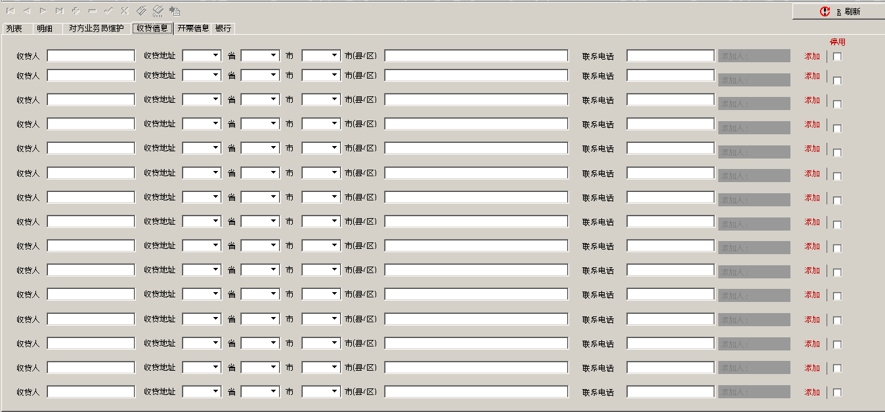
 |  |  |  |  |  |  |  |  |  |  |  |  |  |  |  |  |  |  |  |  |  |  |  |  |  |  |  |  |  |  |  |  |  |  |  | 活动（详情链接） |  |  |  |  |  |  |  |  |  |  |  |  |  |  |  |  |  |  |  |  |  |  |  |  |  |  |  |  |  |  |  | 商品采购统计分析
 |  |  |  |  |  |  |  |  |  | 保证人： |  | 年 月 日 |  |  |  |  |  |  |  |  |  |  |  |  |  |  |  |  |  |  |  |  |  |  |  | 活动（详情链接） |  |  |  |  |  |  |  |  |  |  |  |  |  |  |  |  |  |  |  |  |  |  | 销售量-散货库存量《0 | → | 散货库存量 | 《 | 30%（可以自己调） | = | 移库数为1件 |  |  |  |  | ？？？？年度
 |  |  |  |  |  |  |  |  |  |  |  |  |  |  |  |  |  |  |  |  |  |  |  |  |  |  |  |  |  |  |  |  |  |  |  | 活动（详情链接） |  |  |  |  |  |  |  |  |  |  |  |  |  |  |  |  |  |  |  |  |  |  | 装箱数量 |  | 装箱数量 |  |  |  |  |  |  |  |  | 上半年度 |  |  |  |  |  | 下半年度
 |  |  |  |  |  |  |  |  |  | 部门领导审批及意见 |  | 总经理审批及意见 |  | 行政人事部意见 |  |  |  |  |  |  |  |  |  |  |  |  |  |  |  |  |  |  |  |  |  | 活动（详情链接） |  |  |  | 收货信息模板 |  |  |  |  |  |  |  |  |  |  |  |  |  |  |  |  |  |  |  |  |  |  |  |  |  |  |  |  |  | 一季度 |  |  | 二季度 |  |  | 三季度 |  |  | 四季度
 |  |  |  |  |  |  |  |  |  |  |  |  |  |  |  |  |  |  |  |  |  |  |  |  |  |  |  |  |  |  |  |  |  |  |  | 活动（详情链接） |  |  |  |  |  |  |  |  |  |  |  |  |  |  |  |  |  |  |  |  |  | 备注：1.若业务组同意公仓，切表示可由其他业务可代理移库，则参与一步移库，若不同意则一步移库则不会出现 |  |  |  |  |  |  |  |  |  |  |  | 一月 | 二月 | 三月 | 四月 | 五月 | 六月 | 七月 | 八月 | 九月 | 十月 | 十一月 | 十二月
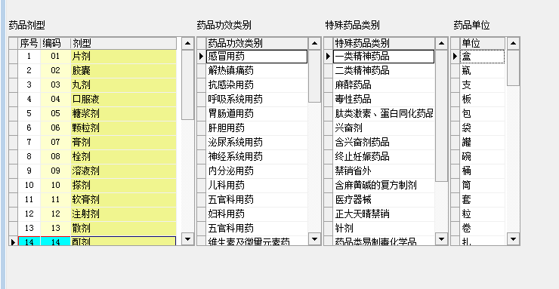
 |  |  | 药品属性设置 |  |  |  |  |  |  |  |  |  |  |  |  |  |  |  |  |  |  |  |  |  |  |  |  |  |  |  |  |  |  |  |  | 活动（详情链接）
 |  |  | （需要待定调整） → | 片剂 |  |  |  |  |  |  |  |  |  |  |  |  |  |  |  |  |  |  |  |  |  |  |  |  |  |  |  |  |  |  |  | 活动（详情链接） |  |  |  | 备注：主要是用于销售部与质量部之间信息进行匹配，防止由于一方做错
 |  |  |  | 丸剂 |  |  |  |  |  |  |  |  |  |  |  |  |  |  |  |  |  |  |  |  |  |  |  |  |  |  |  |  |  |  |  | 活动（详情链接）
 |  |  |  | 胶囊 |  |  |  |  |  |  |  |  |  |  |  |  |  |  |  |  |  |  |  |  |  |  |  |  |  |  |  |  |  |  |  | 活动（详情链接） |  |  |  |  |  |  |  |  |  |  |  |  |  |  |  |  |  |  |  | 差异单
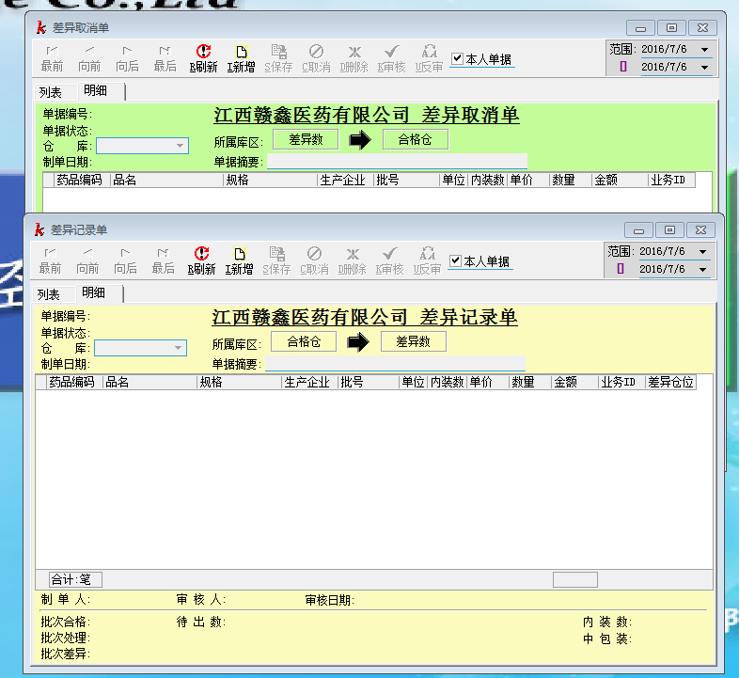
 |  |  |  | ………… |  |  |  |  |  |  |  |  |  |  |  |  |  |  |  |  |  |  |  |  |  |  |  |  |  |  |  |  |  |  |  | 活动（详情链接）
 |  |  |  |  |  |  |  |  |  |  |  |  |  |  |  |  |  |  |  |  |  |  |  |  |  |  |  |  |  |  |  |  |  |  |  | 活动（详情链接） |  |  | 销售开票
 |  |  |  |  |  |  |  |  | （应聘申请）审核 |  |  |  |  |  |  |  |  |  |  |  |  |  |  |  |  |  |  |  |  |  |  |  |  |  |  |  |  |  |  | 1.药品销售开票 |  |  |  |  |  |  |  |  |  |  |  |  |  |  |  |  |  |  |  |  |  |  |  |  |  |  |  | 客户销售统计分析
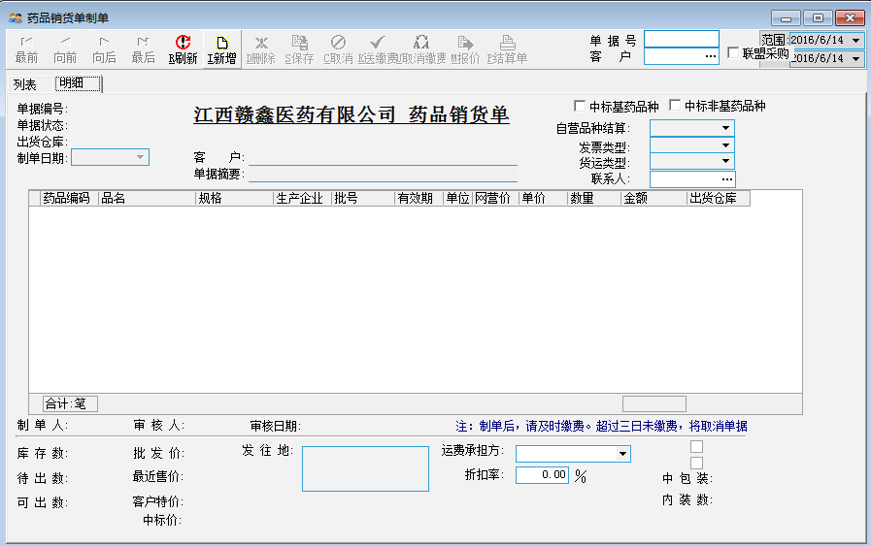
 |  |  |  |  |  |  |  |  | 注意：审核这里可以设置一个人审核，也可设置多人审核，不因人员或者岗位受限制 |  |  |  |  |  |  |  |  |  |  |  |  |  |  |  |  |  |  |  |  |  |  |  |  |  |  |  |  |  |  |  |  |  |  |  |  |  |  |  |  |  |  |  |  |  |  |  |  |  |  |  |  |  |  |  |  |  |  |  |  | ？？？？年度
 |  |  |  |  |  |  |  |  |  |  |  |  |  |  |  |  |  |  |  |  |  |  |  |  |  |  | 备注：1.在 上选择打钩后（可以多选也可以单选），点击右键，能生成采购订单 |  |  |  |  |  |  |  |  |  |  |  |  |  |  |  |  |  |  |  |  |  |  |  |  |  |  |  |  |  |  |  |  |  |  |  |  |  |  |  |  |  |  | 上半年度 |  |  |  |  |  | 下半年度
 |  |  |  |  |  |  |  |  |  |  |  |  |  |  |  |  |  |  |  |  |  |  |  |  |  |  | 2.在点击右键，有采购查询项，选择采购查询，能看到此品种的历史采购记录（包括供应商，价格，付款方式，是否有活动及活动详情） |  |  |  |  |  |  |  |  |  |  |  |  |  |  |  |  | 1.做一个药品调拨销售开票单，主要是区别于调拨销售和终端销售，为采购补货计划做区分准备，也为后期数据分析做准备 |  |  |  |  |  |  |  |  |  |  |  |  |  |  |  |  |  |  |  |  |  |  |  |  |  | 一季度 |  |  | 二季度 |  |  | 三季度 |  |  | 四季度
 |  |  |  |  |  |  |  |  | 转正申请表 |  |  |  |  |  |  |  |  |  |  |  |  |  |  |  |  |  | 3.添加一栏在途数，一旦品种下订单，则显示此品种已采购，防止重复采购 |  |  |  |  |  |  |  |  |  |  |  |  |  |  |  |  |  |  |  |  |  |  |  |  |  |  |  |  |  |  |  |  |  |  |  |  |  |  |  |  |  |  | 一月 | 二月 | 三月 | 四月 | 五月 | 六月 | 七月 | 八月 | 九月 | 十月 | 十一月 | 十二月
 |  |  |  |  |  |  |  |  |  | 职员编号（员工档案号） | （自动生成） | 职员名称 | （手输） | 照片（上传） |  |  |  |  |  |  |  |  |  |  |  |  | 4.可以再此页面上选择供应商点击右键查询此供应商的财务状况{公司与此供应商的交易总表金额和明细（包含退补差价，活动需要支付或者应收的返利金额），应收应付情况
 |  |  |  |  |  |  |  |  |  | 出生日期 | （可进行选择，手输都行） | 助记码（职员名称，英文大写） | （自动生成） |  |  |  |  |  |  |  |  |  |  |  |  |  | （包括明细）发票开具往来情况（包括明细）}
 |  |  |  |  |  |  |  |  |  | 证件类型 | （手输） | 性别 | （男、女，选择）
 |  |  |  |  |  |  |  |  |  | 学历 | （手输） | 籍贯 | （手输） |  |  |  |  |  | 收货信息模板 |  |  |  |  |  |  |  |  |  |  |  |  |  |  |  |  |  |  |  |  |  |  |  |  |  |  |  |  |  | 银行对接模板
 |  |  | 仓库设置 |  |  |  |  |  |  | 婚姻状况 | 未婚，已婚（选择） | 民族 | （手输） |  |  |  |  |  |  |  |  |  |  |  |  | 采购订单

 |  |  | （需要待定调整） → | 1号库（散库） |  |  |  |  |  | QQ号 | （手输） | 手机号 | （手输） |  |  |  |  |  |  |  |  |  |  |  |  |  | 江西赣鑫医药有限公司采购订单
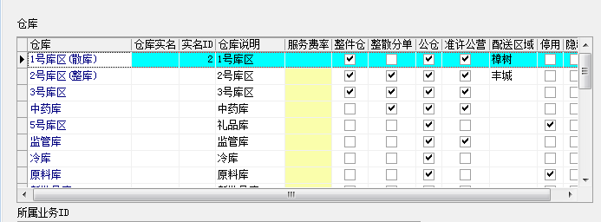
 |  |  |  | 2号库（整库） |  |  |  |  |  | 邮箱 | （手输） | 邮编 | （手输） |  |  |  |  |  |  |  |  |  |  |  |  |  |  |  |  |  |  |  |  |  |  |  |  |  |  |  |  |  |  |  |  |  |  | 收款单
 |  |  |  | 3号库（整库） |  |  |  |  |  | 联系地址（家族地址） | 选择好省市县之后（街道门牌号手输） | 毕业院校 | （手输） |  |  |  |  |  |  |  |  |  |  |  |  |  |  |  |  |  |  |  |  |  |  |  |  |  |  |  |  |  |  |  |  |  |  |  | 1.（银行转账方式）
 |  |  |  | 4号库（商品折扣库） |  |  |  |  |  | 转正时间 | （可进行选择，手输都行） | 转正职务（岗位） | （手输） |  |  |  |  |  |  |  |  |  |  |  |  |  | 单据编号 | 默认（超级用户可以进行修改） | 供应商 | （手输）+（选择） | 采购员 | 默认（超级用户可以进行修改）
 |  |  |  | 5号库（商品活动库） |  |  |  |  |  | 开户银行 | （选择） | 银行账号 | （手输） |  |  |  |  |  |  |  |  |  |  |  |  |  | 订单日期 | 默认（超级用户可以进行修改） | 摘要 | （手输） | 对方业务员 | （选择)
 |  |  |  | 监管库 |  |  |  |  |  | 健康状况 | （手输） | 政治面貌 | （手输） |  |  |  |  |  |  |  |  |  |  |  |  |  | 入库仓库 | 默认（只显示有药品属性的仓库） |  |  | 业务组 | 默认（超级用户可以进行修改） |  |  |  |  |  |  |  |  |  |  |  |  |  |  |  |  |  | 日期 | （自动生成） | 结算单号 | （自动生成）
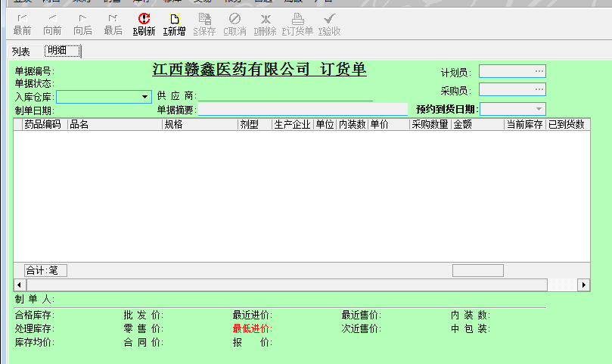
 |  |  |  | 冷库 |  |  |  |  |  | 座机 | （手输） | 紧急联系人电话 | （手输） |  |  |  |  |  |  |  |  |  |  |  |  |  |  |  |  |  |  |  |  |  |  |  |  |  |  |  |  |  |  |  |  |  |  |  |  | 付款单位 | （供应商、客户、业务员、业务组..） | 收款单位 | （默认江西赣鑫医药有限公司）
 |  |  |  | ………… |  |  |  |  |  | 年龄 | （手输） |  |  |  |  |  |  |  |  |  |  |  |  |  |  |  |  |  |  |  |  |  |  |  |  |  |  |  |  |  |  |  |  |  |  |  |  |  |  | 付款单位账户 |  | 收款单位账户
 |  |  |  |  |  |  |  |  |  |  |  |  |  |  |  |  |  |  |  |  |  |  |  |  |  |  |  |  |  |  |  |  |  |  |  |  |  |  |  |  |  |  |  |  |  |  |  |  |  | 付款单位账号 |  | 收款单位账号
 |  |  |  |  |  |  |  |  |  | 用户名 | 自己的档案号（自动生成） | 密码 | 无 |  |  |  |  |  |  |  |  |  |  |  |  |  |  |  |  |  |  |  |  |  |  |  |  |  |  |  |  |  |  |  |  |  |  |  |  | 汇入地点 |  |  |  |  |  |  |  |  |  |  |  |  |  |  |  |  |  | 商品销售统计分析
 |  |  |  |  |  |  |  |  |  |  |  |  |  |  |  |  |  |  |  |  |  |  |  |  |  |  |  |  |  |  |  |  |  |  |  |  |  |  |  |  |  |  |  |  |  |  |  |  |  | 人民币（大写） |  | 人民币（小写） |  |  |  |  |  |  |  |  |  |  |  |  |  |  |  |  |  | ？？？？年度
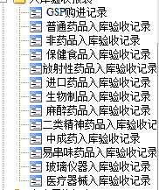
 |  |  |  |  |  |  |  |  |  |  |  |  |  |  |  |  |  |  |  |  |  |  |  |  |  |  |  |  |  |  | 待定功能（） |  |  |  |  |  |  |  |  |  |  |  |  |  |  |  |  |  |  |  |  |  |  |  |  |  |  |  |  |  |  |  |  |  |  |  |  |  |  | 上半年度 |  |  |  |  |  | 下半年度
 |  |  |  |  |  |  |  |  |  |  |  |  |  |  |  |  |  |  |  |  |  |  |  |  |  |  |  |  |  |  |  |  |  |  |  |  |  |  |  |  |  |  |  |  |  |  |  |  |  | 汇款方式 | 1.电汇/2.汇票{银行汇票，商业汇票（银行承兑汇票，商业承兑汇票）}/3.支票/4.本票 |  |  |  |  |  |  |  |  |  |  |  |  |  |  |  |  |  |  | 一季度 |  |  | 二季度 |  |  | 三季度 |  |  | 四季度
 |  |  |  |  |  |  |  |  |  |  | 当选择停用时，会显示哪个时间，哪个个人停用 |  |  |  |  |  |  |  |  |  |  |  |  |  |  |  |  |  |  | 选中的药品图片（可像淘宝那样放大） | 支付方式 | 默认 |  |  |  |  |  |  |  |  |  |  |  |  |  |  |  |  |  |  |  |  |  |  |  |  |  |  |  |  |  |  |  |  |  |  |  |  |  | 一月 | 二月 | 三月 | 四月 | 五月 | 六月 | 七月 | 八月 | 九月 | 十月 | 十一月 | 十二月
 |  |  |  |  |  |  |  |  |  |  | 当选择启用时，会显示哪个时间，哪个个人启用 |  |  |  |  |  |  |  |  |  |  |  |  |  |  |  |  |  |  |  | 应收账款 | 金额 |  |  |  |  |  |  |  |  |  |  |  |  |  |  |  |  |  | 汇款用途
 |  |  |  |  |  |  |  |  |  |  | 每条记录都要有 |  |  |  |  |  |  |  |  |  |  |  |  |  |  |  |  |  |  |  | 应付账款 | 金额
 |  |  | 备注：仓库与药品属性进行关联性，达到选择仓库可以默认集中药品类型，选择药品类型可默认仓库 |  |  |  |  |  |  | 部门领导审批及意见 |  | 总经理审批及意见 |  | 行政人事部意见 |  |  |  |  |  |  |  |  |  |  |  |  |  |  |  |  | 其他应收款 | 金额 |  |  |  |  |  |  |  |  |  |  |  |  |  |  |  |  |  | 备注：1.主营业务收入（主要是客户购买货物的应收账款，关联单据号）2.其他应收款（a.清单的联数--清单费用 b.仓储管理费用 c.代垫运杂费 d.借支返还费用 e.供应商返点费用 f.搬运费 g.押金 h.税点金额）3.财务费用（购买承兑贴现所得款）4.员工福利费，工资（代垫）……….
 |  |  |  |  |  |  |  |  |  |  |  |  |  |  |  |  |  |  |  |  |  |  |  |  |  |  |  |  |  |  | 其他应付款 | 金额
 |  |  |  |  |  |  |  |  |  |  |  |  |  |  |  |  |  |  |  |  |  |  |  |  |  |  |  |  |  |  | 汇总 | （付、收）金额
 |  |  | 物流信息设置 | （属于公司一定要全称，带简称）
 |  |  | （需要待定调整）→ | 顺丰速运（顺丰快递） |  |  |  |  |  |  |  |  |  |  |  |  |  |  |  |  |  |  |  |  |  |  |  |  |  |  | 应收税票 | 金额
 |  |  |  | 申通快递有限公司（申通快递） |  |  |  |  |  |  |  |  |  |  |  |  |  |  |  |  |  |  |  |  |  |  |  |  |  |  | 应付税票 | 金额 |  |  |  |  |  |  |  |  |  |  |  |  |  |  |  |  |  |  |  |  |  |  |  |  |  |  |  |  |  |  |  |  |  |  |  | 业务员贡献统计分析
 |  |  |  | 三志物流 |  |  |  |  |  |  |  |  |  |  |  |  |  |  |  |  |  |  |  |  |  |  |  |  |  |  | 汇总 | （付、收）金额 |  |  |  |  |  |  |  |  |  |  |  |  |  |  |  |  |  |  |  |  |  |  |  |  |  |  |  |  |  |  |  |  |  |  |  |  |  | ？？？？年度
 |  |  |  | ………… |  |  |  |  | （转正申请）审核 |  |  |  |  |  |  |  |  |  |  |  |  |  |  |  |  |  |  |  |  |  |  |  |  |  |  |  |  |  |  | 易为模板 |  |  |  |  |  |  |  |  |  |  |  |  |  |  |  |  |  |  |  |  |  |  |  |  |  |  |  |  |  | 上半年度 |  |  |  |  |  | 下半年度
 |  |  |  |  |  |  |  |  |  |  |  |  |  |  |  |  |  |  | 银行对接模板 |  |  |  |  |  |  |  |  |  |  |  |  |  |  |  |  |  |  |  |  |  |  |  |  |  |  |  |  |  |  | 申请人 | （自动生成） | 申请部门 | （自动生成） |  |  |  |  |  |  |  |  |  |  |  |  |  |  |  |  | 一季度 |  |  | 二季度 |  |  | 三季度 |  |  | 四季度
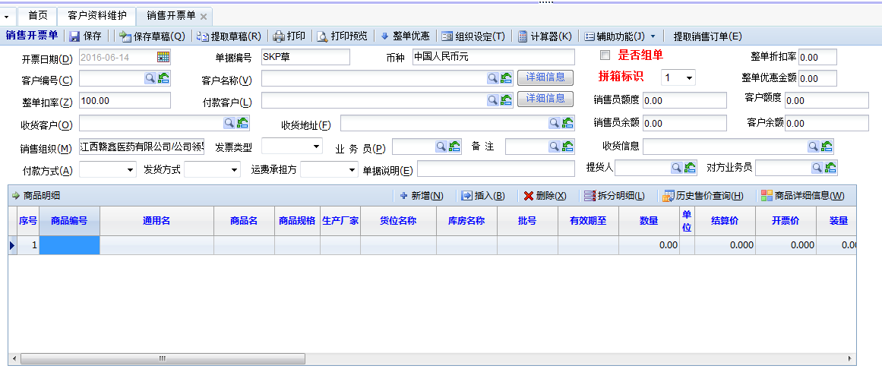
 |  |  | 供应商类别 |  |  |  |  |  | 注意：审核这里可以设置一个人审核，也可设置多人审核，不因人员或者岗位受限制 |  |  |  |  |  |  |  |  |  |  |  |  |  |  |  |  |  |  |  |  |  |  |  |  |  |  |  |  |  |  |  |  |  |  |  |  |  |  |  |  | 部门领导审批 | 财务人员审批 | 财务部长审批 | 总经理审批 |  |  |  |  |  |  |  |  |  |  |  |  |  |  |  |  | 一月 | 二月 | 三月 | 四月 | 五月 | 六月 | 七月 | 八月 | 九月 | 十月 | 十一月 | 十二月
 |  |  | （需要待定调整）→ | 生产厂家
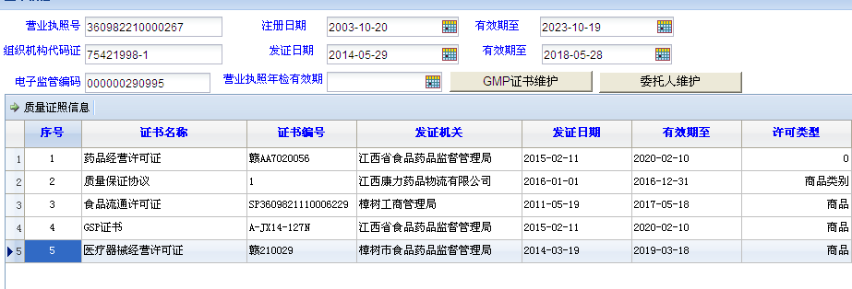
 |  |  |  | 商业公司
 |  |  |  | ………… |  |  |  |  | 离职申请 |  |  |  |  |  |  |  |  |  |  |  |  |  |  |  |  |  | 订单模板（参考）
 |  |  | 客户类别 |  |  |  |  |  |  | 可以提取账号档案，申请离职，这里显示申请时间，给职员选择离职时间 |  |  |  |  |  |  |  |  |  |  |  |  |  |  |  |  |  |  |  |  |  |  |  |  |  |  |  |  |  |  |  |  |  |  |  |  |  |  |  | 注意：审核这里可以设置一个人审核，也可设置多人审核，不因人员或者岗位受限制
 |  |  | （需要待定调整）→ | 商业公司 |  |  |  |  | （离职申请）审核 |  |  |  |  |  |  |  |  |  |  |  |  |  |  |  |  |  | 备注：1.可以选中品种，也可以选中列表的单据，进行右键生成收款单（其他应收款），可以与应收应付进行冲减汇总，并且与此单进行关联，可以进行附件上传
 |  |  |  | 连锁大药房 |  |  |  |  |  | 审核（可修改离职时间）通过后，将会在其档案安上显示红色印章，到达离职那天会显示已离职，自动停用其账户 |  |  |  |  |  |  |  |  |  |  |  |  |  |  |  |  | 2.可以选中品种，也可以选中列表的单据，进行右键生成退补差价单，可以与应收应付进行冲减汇总，并且与此单进行关联，必须进行附件上传，否则送审不了
 |  |  |  | 单体药房 |  |  |  |  |  |  |  |  |  |  |  |  |  |  |  |  |  |  |  |  |  |  | 3.订单上显示总数量，整件数量（显示仓库，有几个仓库就显示几个）和散货数量（显示仓库，有几个仓库就显示几个），批号同样如此
 |  |  |  | 医院 |  |  |  |  | 注意：审核这里可以设置一个人审核，也可设置多人审核，不因人员或者岗位受限制 |  |  |  |  |  |  |  |  |  |  |  |  |  |  |  |  |  | 4.操作的账号是某个业务组自己，这是默认，若是公司方的人员，则是选择性 |  |  |  |  |  |  |  |  |  |  |  |  |  |  |  |  |  |  |  |  |  | 2.现金收款单 |  |  |  |  |  |  |  |  |  |  |  |  |  |  |  |  |  |  | 区域经理贡献统计分析
 |  |  |  | 诊所 |  |  |  |  |  |  |  |  |  |  |  |  |  |  |  |  |  |  |  |  |  |  |  |  |  |  |  |  |  |  |  |  |  |  |  |  |  |  |  |  |  |  |  |  |  | 日期 | （自动生成） | 结算单号 | （自动生成） |  |  |  |  |  |  |  |  |  |  |  |  |  |  |  |  | ？？？？年度
 |  |  |  | ………… |  |  |  |  |  |  |  |  |  |  |  |  |  |  |  |  |  |  |  |  |  | 采购退补差价单 |  |  |  |  |  |  |  |  |  |  |  |  |  |  |  |  |  |  |  |  |  |  |  | 付款单位 | （供应商、客户、业务员、业务组..） | 收款单位 | （默认江西赣鑫医药有限公司） |  |  |  |  |  |  |  |  |  |  |  |  |  |  |  |  | 上半年度 |  |  |  |  |  | 下半年度
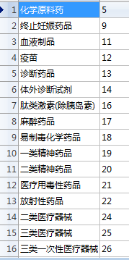
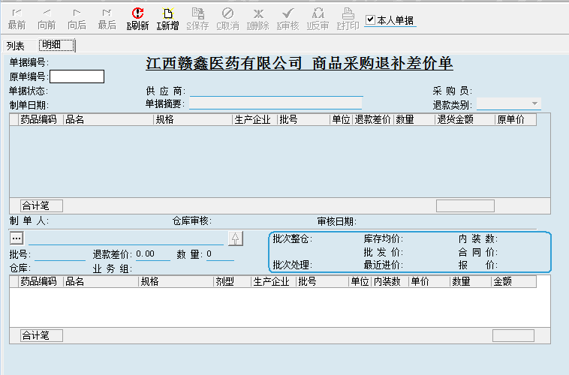
 |  |  | 经营范围 |  |  |  |  |  |  |  |  |  |  |  |  |  |  |  |  |  |  |  |  |  |  |  |  |  |  | 1.可通过数量选择性进行冲价 |  |  |  |  |  |  |  |  |  |  |  |  |  |  |  |  |  |  |  | 人民币（大写） |  | 人民币（小写） |  |  |  |  |  |  |  |  |  |  |  |  |  |  |  |  |  | 一季度 |  |  | 二季度 |  |  | 三季度 |  |  | 四季度
 |  |  | （需要待定调整）→ |  |  |  |  |  | 请假单 |  |  |  |  |  |  |  |  |  |  |  |  |  |  |  |  |  |  |  |  | 2.可以通过价格进行冲价 |  |  |  |  |  |  |  |  |  |  |  |  |  |  |  |  |  |  |  |  |  |  |  |  |  |  |  |  |  |  |  |  |  |  |  |  |  |  |  | 一月 | 二月 | 三月 | 四月 | 五月 | 六月 | 七月 | 八月 | 九月 | 十月 | 十一月 | 十二月
 |  |  |  |  |  |  |  |  |  | 开始时间 | （可进行选择，手输都行） |  |  |  |  |  |  |  |  |  |  |  |  |  |  |  |  |  |  | 3.可以通过总金额进行冲价 |  |  |  |  |  |  |  |  |  |  |  |  |  |  |  |  |  |  |  | 收款事由：1.主营业务收入（主要是客户购买货物的应收账款，关联单据号）2.其他应收款（a.清单的联数--清单费用 b.仓储管理费用 c.代垫运杂费 d.借支返还费用 e.供应商返点费用 f.搬运费 g.押金 h.税点金额）3.财务费用（购买承兑贴现所得款）4.员工福利费，工资（代垫）……….
 |  |  |  |  |  |  |  |  |  | 截止时间 | （可进行选择，手输都行） |  |  |  |  |  |  |  |  |  |  |  |  |  |  |  |  |  |  | 4.退补差价单直接是默认原单据上的数据
 |  |  |  |  |  |  |  |  |  | 请假天数 | （自动生成）
 |  |  |  |  |  |  |  |  |  | 原因 | 婚假、产假、丧假、事假、其它，选择
 |  |  |  |  |  |  |  |  |  |  |  |  |  |  |  |  |  |  |  |  |  |  |  |  |  |  |  |  |  |  |  |  |  |  |  |  |  |  |  |  |  |  |  |  |  |  |  |  |  |  |  |  |  |  |  |  |  |  |  |  |  |  |  |  |  |  |  | 采购员贡献统计分析
 |  |  |  |  |  |  |  |  |  |  |  | 请假单 |  |  |  |  |  |  |  |  |  |  |  |  |  |  |  |  |  |  |  |  |  |  |  |  |  |  |  |  |  |  |  |  |  |  |  |  |  |  |  |  |  |  |  |  |  |  |  |  |  |  |  |  |  |  |  |  |  | ？？？？年度
 |  |  |  |  |  |  |  |  |  |  |  |  |  |  |  |  |  |  |  |  |  |  |  |  |  |  |  |  |  |  |  |  |  |  |  |  |  |  |  |  |  |  |  |  |  |  |  |  |  |  |  |  |  |  |  |  |  |  |  |  |  |  |  |  |  |  |  |  |  | 上半年度 |  |  |  |  |  | 下半年度
 |  |  |  |  |  |  |  |  | 申购单 |  |  |  |  |  |  |  |  |  | 证照模板 |  |  |  |  |  |  |  |  |  |  |  |  |  |  |  |  |  |  |  |  |  |  |  |  |  |  |  |  |  |  |  |  |  |  |  |  |  |  |  |  |  |  |  |  |  |  |  |  |  |  | 一季度 |  |  | 二季度 |  |  | 三季度 |  |  | 四季度
 |  |  |  |  |  |  |  |  |  | 商品名 | 规格 | 数量 | 单价 | 总金额 |  |  |  |  |  |  |  |  |  |  |  |  |  |  |  |  |  |  |  |  |  |  |  |  |  |  |  |  |  |  |  |  |  |  |  | 申请人 | （自动生成） | 申请部门 | （自动生成） |  |  |  |  |  |  |  |  |  |  |  |  |  |  |  |  | 一月 | 二月 | 三月 | 四月 | 五月 | 六月 | 七月 | 八月 | 九月 | 十月 | 十一月 | 十二月
 |  |  |  |  |  |  |  |  |  |  |  |  |  |  |  |  |  |  |  |  |  |  |  |  |  |  |  |  |  |  |  |  |  |  |  |  |  |  |  |  |  |  |  |  |  |  |  |  |  | 部门领导审批 | 财务人员审批 | 财务部长审批 | 总经理审批
 |  |  |  |  |  |  |  |  |  |  |  |  |  |  |  |  |  | 客户资料维护
 |  |  |  |  |  |  |  |  |  |  |  |  |  |  |  |  |  |  | 客户名称 | （手输） | 客户档案号 | （自动生成） | 法人代表 | （自动生成）
 |  |  |  |  |  |  |  |  |  | 申请人：（自动生成） 申请部门：（自动生成） |  |  |  |  |  |  |  |  | （名称）助记码 | （自动生成大写） | 企业地址 | 选择好省市县之后（街道门牌号手输） | 企业负责人 | （手输） |  |  |  |  |  |  |  |  |  |  |  |  |  |  |  | 时空模板
 |  |  |  |  |  |  |  |  |  |  |  |  |  |  |  |  |  |  | 社会统一信用代码 | （手输） | 联系电话 | （手输） | 客户类别 | （选择） |  |  |  |  |  |  |  |  |  |  |  |  |  |  |  |  |  |  |  |  |  |  |  |  |  | 注意：审核这里可以设置一个人审核，也可设置多人审核，不因人员或者岗位受限制
 |  |  |  |  |  |  |  |  |  | 申购用途： |  |  |  |  |  |  |  |  | 开户银行 | （选择） | 银行账号 | （手输） | 开户户名 | （手输）
 |  |  |  |  |  |  |  |  |  |  |  |  |  |  |  |  |  |  | 传真 | （手输） | 邮编 | （手输） | 纳税类别 | （选择）
 |  |  |  |  |  |  |  |  |  | 注意：职员账号登入，申请直接默认职员名称及其所在的部门 |  |  |  |  |  |  |  |  | 送货上门 | （选择）与停用方式一致 |  |  |  |  |  |  | 采购商品退补差价单（参考） |  |  |  |  |  |  |  |  |  |  |  |  | 备注：1.体现客户的应收账款情况，以及授信额度；发票显示为（待定）
 |  |  | 价格类型 |  |  |  |  |  |  |  |  |  |  |  |  |  |  |  | 经营范围 |  |  |  |  |  |  |  |  |  |  |  |  |  |  |  |  |  |  |  |  | 2.输入客户就会自动默认区域经理和业务员以及收货地址（仅限只有唯一的时候），若是出现多选，则必须手动选择 |  |  |  |  |  |  |  | 付款单
 |  |  | （需要待定调整）→ | 公营价格 |  |  |  |  | （申购单）审核 |  |  |  |  |  |  |  |  |  | （选择） |  |  |  |  |  |  |  |  |  |  |  |  |  |  |  |  |  |  |  |  | 3.返点只会选择一个统一性的点数，其他则不再这里体现 |  |  |  |  |  |  |  |  | 1.（银行转账方式） |  |  |  |  |  |  |  |  |  |  |  |  |  |  |  |  |  |  | 开票员贡献统计分析
 |  |  |  | 一类价格 |  |  |  |  |  |  |  |  |  |  |  |  |  |  |  |  |  |  |  |  |  | 采购查询 |  |  |  |  |  |  |  |  |  |  |  |  |  | 4.付款方式、运费承担、发货方式自动默认的（前期资料已经设定好） |  |  |  |  |  |  |  |  |  | 日期 | （自动生成） | 结算单号 | （自动生成） |  |  |  | 备注：在日常销售中，在仓库上拣货，或者找不到此货物时，通过差异单锁定一个或者多个品种（其他业务组品种也行，只要是入过库的货物），若日后通过其他途径此货物找回，则可通过反审（删除此品种）或者制作一张差异取消单据（此品种） |  |  |  |  |  |  |  |  |  |  |  |  | ？？？？年度
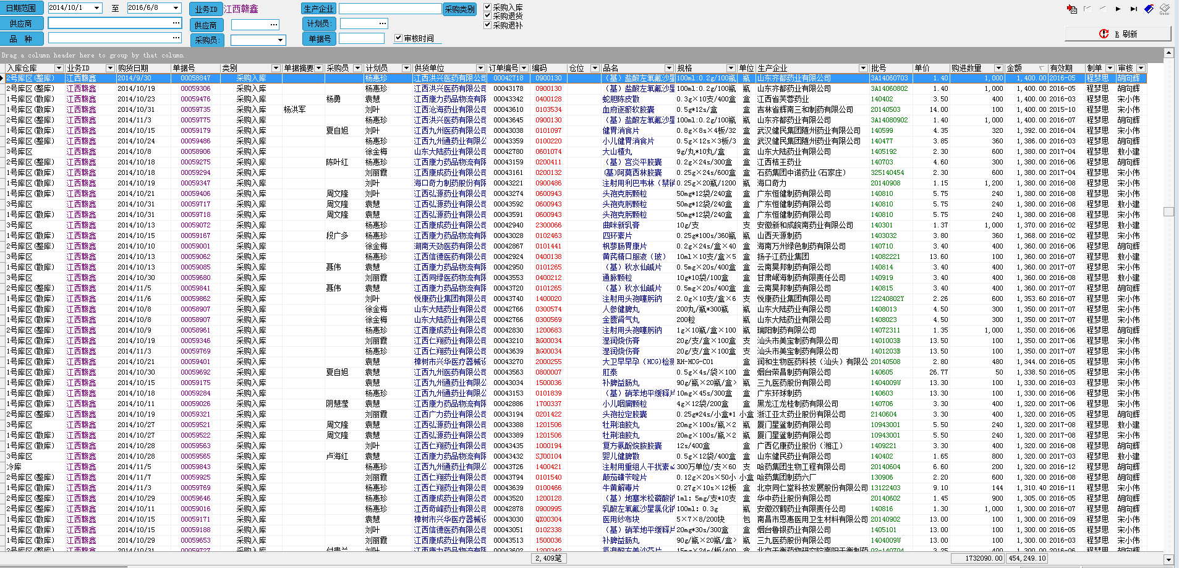
 |  |  |  | 二类价格 |  |  |  |  | 注意：审核这里可以设置一个人审核，也可设置多人审核，不因人员或者岗位受限制 |  |  |  |  |  |  |  |  |  |  |  |  |  |  |  |  |  |  |  |  |  |  |  |  |  |  |  |  |  |  | 5.开票时，输入的品种能看到它的总数量，以及散货仓库的散货数，整件仓库的整件数，以及每个库正在开具的数量（待出数） |  |  |  |  |  |  |  |  |  | 付款单位 | （默认江西赣鑫医药有限公司） | 收款单位 | （供应商、客户、业务员、业务组..） |  |  |  | 1.锁定的差异品种数量，是不可以在开票（此品种有100盒，差异锁定90盒，则只能开具10盒） |  |  |  |  |  |  |  |  |  |  |  |  | 上半年度 |  |  |  |  |  | 下半年度
 |  |  |  | 三类价格 |  |  |  |  |  |  |  |  |  |  |  |  |  |  |  |  |  |  |  |  |  |  |  |  |  |  |  |  |  |  |  |  |  |  |  | 6.开票移库（待定） |  |  |  |  |  |  |  |  |  | 付款单位账户 |  | 收款单位账户 |  |  |  |  | 2.差异还能锁定入库的赠品 |  |  |  |  |  |  |  |  |  |  |  |  | 一季度 |  |  | 二季度 |  |  | 三季度 |  |  | 四季度
 |  |  |  | 四类类价格 |  |  |  |  |  |  |  |  |  |  |  |  |  |  |  |  |  |  |  |  |  |  |  |  |  |  |  |  |  |  |  |  |  |  |  | 7.开票选择品种时，出现赠品活动的商品会自动排列在此类商品的最前列，并且点击右键还能看到此商品的活动详情 |  |  |  |  |  |  |  |  |  | 付款单位账号 |  | 收款单位账号 |  |  |  |  | 3.一旦锁定差异，库存里能查到总数=差异数+待出库数+库存数 |  |  |  |  |  |  |  |  |  |  |  |  | 一月 | 二月 | 三月 | 四月 | 五月 | 六月 | 七月 | 八月 | 九月 | 十月 | 十一月 | 十二月
 |  |  |  | 五类类价格 |  |  |  |  | 调职申请 |  |  |  |  |  |  |  |  |  |  |  |  |  |  |  |  |  |  |  |  |  |  |  |  |  |  |  |  |  |  | 8.开票时，选择的品种有赠品或者活动商品，则会按规则自动带出赠具的物品及数量 |  |  |  |  |  |  |  |  |  | 汇入地点 |  |  |  |  |  |  | 4.在差异记录中，做选择筛选，和其他业务组进行结算时，选择某个业务组和单据可生成付款单据，冲减此业务组的费用
 |  |  |  | ………… |  |  |  |  |  | 可提取账号档案，申请调职，这里显示调职时间 |  |  |  |  |  |  |  |  |  |  |  |  |  |  |  |  |  |  |  |  |  |  |  |  |  |  |  |  |  | 9.当此单为现款（先到钱）时，此单送审到财务信用管控的同时会出现一张应收账款单据（收款单），当出纳通过银行查到此款确认，财务会计记账，此单才会流向下一个环节 |  |  |  |  |  |  |  |  |  | 人民币（大写） |  | 人民币（小写）
 |  |  | 证照类别 |  |  |  |  |  | （调职申请）审核 |  |  |  |  |  |  |  |  |  |  |  |  |  |  |  |  |  |  |  |  |  |  |  |  |  |  |  |  |  |  | 10.当客户为月结客户，此客户开单必须结清上月款项，未结清此单将会锁定，送审不了！
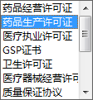
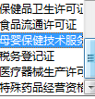
 |  |  | （需要待定调整）→ |  |  |  |  |  |  | 审核通过后，职员的部门将在系统里自动转换 |  |  |  |  |  |  |  |  |  |  |  |  |  |  |  |  |  |  |  |  |  |  |  |  |  |  |  |  |  | 11.若是出现高开税额（此单高开，或者此品种高开，切开发票），这在此单送审时自动出现一张收款单据（高开部分的税点金额）并且关联在此单据下，形成一个总的应收账款送审到财务，并且提示开票员 |  |  |  |  |  |  |  |  |  | 汇款方式 | 1.电汇/2.汇票{银行汇票，商业汇票（银行承兑汇票，商业承兑汇票）}/3.支票/4.本票
 |  |  |  |  |  |  |  |  | 注意：审核这里可以设置一个人审核，也可设置多人审核，不因人员或者岗位受限制 |  |  |  |  |  |  |  |  |  |  |  |  |  |  |  |  |  |  |  |  |  |  |  |  |  |  |  |  |  |  | 12.若是此单据出现要征收运费、搬运费、清单费………………也会自动产生收款单据，形成应收账款，送审到财务
 |  |  |  |  |  |  |  |  |  |  |  |  |  |  |  |  |  |  |  |  |  |  |  |  |  |  |  |  |  |  |  |  |  |  |  |  |  |  |  |  |  |  |  |  |  |  |  |  |  | 汇款用途
 |  |  |  |  |  |  |  |  |  |  |  |  |  |  |  |  |  |  |  |  |  |  |  |  |  |  |  |  |  |  |  |  |  |  |  |  |  |  | 销售退补差价开票 |  |  |  |  |  |  |  |  |  |  |  |  |  |  |  |  | 报废单
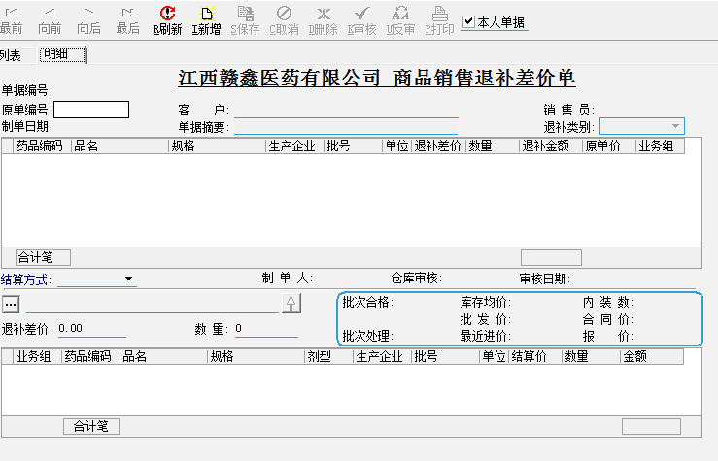
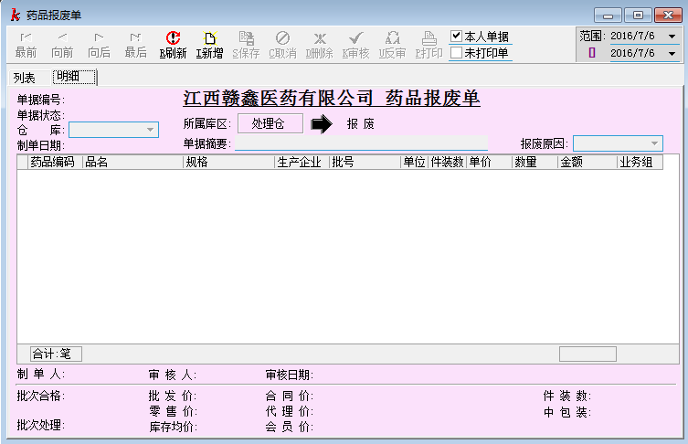
 |  |  |  |  |  |  |  |  | 出差申请
 |  |  |  |  |  |  |  |  |  | 地点 | 天数 | 原由 | 附件 |  |  |  |  |  |  |  |  |  |  |  |  |  |  |  |  |  |  |  |  |  |  |  |  |  |  |  |  |  |  |  | 1.可通过数量选择性进行冲价
 |  |  |  |  |  |  |  |  |  |  |  |  | 可上传图片文件 |  |  |  |  |  |  |  |  |  |  |  |  |  |  |  |  |  |  |  |  |  |  |  |  |  |  |  |  |  |  |  | 2.可以通过价格进行冲价
 |  |  | 章类名称 |  |  |  |  |  |  |  |  |  | 可上传图片文件 |  |  |  |  |  |  |  |  |  |  |  |  |  |  |  |  |  |  |  |  |  |  |  |  |  |  |  |  |  |  |  | 3.可以通过总金额进行冲价
 |  |  | （需要待定调整）→ | 公章 |  |  |  |  |  |  |  |  | 可上传图片文件 |  |  |  |  |  |  |  |  |  |  |  |  |  |  |  |  |  |  |  |  |  |  |  |  |  |  |  |  |  |  |  | 4.退补差价单直接是默认原单据上的数据
 |  |  |  | 财务章 |  |  |  |  |  |  |  |  | 可上传图片文件
 |  |  |  | 法人章 |  |  |  |  |  | 申请人： 申请部门：
 |  |  |  | 发票章 |  |  |  |  |  | 注意：职员账号登入，申请直接默认职员名称及其所在的部门 |  |  |  |  |  |  |  |  | 对方业务员模板（委托人）
 |  |  |  | 采购合同章 |  |  |  |  |  |  |  |  |  |  |  |  |  |  |  |  |  |  |  |  |  |  |  |  |  |  |  |  |  |  |  |  |  |  |  |  |  |  |  |  |  |  |  |  |  | 申请人 | （自动生成） | 申请部门 | （自动生成）
 |  |  |  | ………… |  |  |  |  |  |  |  |  |  |  |  |  |  |  |  |  |  |  |  |  |  |  |  |  |  |  |  |  |  |  |  |  |  |  |  |  |  |  |  |  |  |  |  |  |  | 部门领导审批 | 财务人员审批 | 财务部长审批 | 总经理审批
 |  |  | 纳税类别 |  |  |  |  |  | （出差申请）审核
 |  |  | → | 一般纳税人
 |  |  |  | 小规模纳税人 |  |  |  |  | 注意：审核这里可以设置一个人审核，也可设置多人审核，不因人员或者岗位受限制
 |  |  |  |  |  |  |  |  |  |  |  |  |  |  |  |  |  |  |  |  |  |  |  |  |  |  |  |  |  |  |  |  |  |  |  |  |  |  |  |  |  |  |  |  |  |  |  |  |  | 注意：审核这里可以设置一个人审核，也可设置多人审核，不因人员或者岗位受限制
 |  |  | 配送线路设置（自营）
 |  |  | （需要待定调整）→ | 1 |  |  |  |  | 领购单申请
 |  |  |  | 2 |  |  |  |  |  | 商品 | 规格（默认） | 数量 | 用途
 |  |  |  | 3 |  |  |  |  |  |  |  |  |  |  |  |  |  |  |  |  |  |  |  |  |  |  |  |  |  |  |  |  |  |  |  |  |  |  |  |  |  |  |  |  |  |  |  |  | 2.现金付款单
 |  |  |  | ………… |  |  |  |  |  |  |  |  |  |  |  |  |  |  |  |  |  |  |  |  |  |  |  |  |  |  |  |  |  |  |  |  |  |  |  |  |  |  |  |  |  |  |  |  |  | 日期 | （自动生成） | 结算单号 | （自动生成）
 |  |  |  |  |  |  |  |  |  |  |  |  |  |  |  |  |  |  |  |  |  |  |  |  |  |  |  |  |  |  |  |  |  |  |  |  |  |  |  |  |  |  |  |  |  |  |  |  |  | 付款单位 | （默认江西赣鑫医药有限公司） | 收款单位 | （供应商、客户、业务员、业务组..）
 |  |  | 供应商代理级别 |  |  |  |  |  |  | 申请人： 申请部门： |  |  |  |  |  |  |  |  |  |  |  |  |  |  |  |  |  |  |  |  |  |  |  |  |  |  |  |  |  |  |  |  |  |  |  |  |  |  |  | 人民币（大写） |  | 人民币（小写）
 |  |  | （需要待定调整）→ | 省级代理 |  |  |  |  |  | 注意：职员账号登入，申请直接默认职员名称及其所在的部门
 |  |  |  | 一级代理 |  |  |  |  |  |  |  |  |  |  |  |  |  |  |  |  |  |  |  |  |  |  |  |  |  |  |  |  |  |  |  |  |  |  |  |  |  |  |  |  |  |  |  |  |  | 付款事由：
 |  |  |  | 二级代理 |  |  |  |  | （领购单申请）审核
 |  |  |  |  |  |  |  |  | 注意：审核这里可以设置一个人审核，也可设置多人审核，不因人员或者岗位受限制
 |  |  | 支付方式
 |  |  | （需要待定调整）→ | 承兑
 |  |  |  | 现款（包含预付款、货到付款） |  |  |  |  | 职员交接表（及审核） |  |  |  |  |  |  |  |  |  |  |  |  |  |  |  |  |  |  |  |  |  |  |  |  |  |  |  |  |  | 销售退回制单
 |  |  |  | 月结 |  |  |  |  |  | 只要职员在系统中申请领购的物品，在交接表中自动生成，还可以手动添加物品 |  |  |  |  |  |  |  |  |  |  |  |  |  |  |  |  |  |  |  |  |  |  |  |  |  |  |  |  |  | 1.按原单退回 |  |  |  |  |  |  |  |  |  |  |  |  |  |  |  |  | 参考
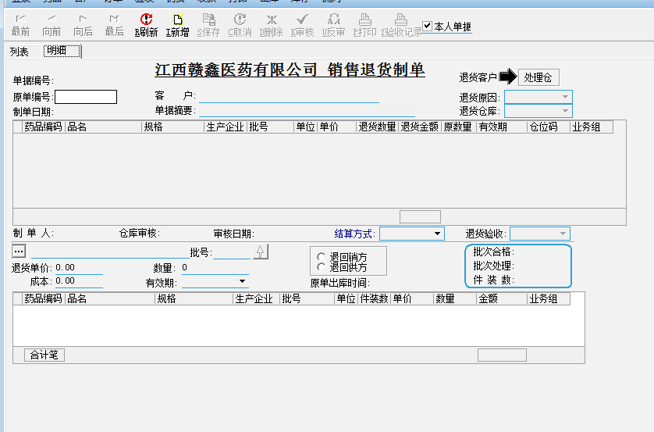
 |  |  |  | 换货（仅限樟树公司，互相开税票结款）
 |  |  |  | 季度 |  |  |  |  |  | 商品 | 规格 （默认） | 数量 | 状态 |  |  |  |  |  |  |  |  |  |  |  |  |  |  |  |  |  |  |  |  |  |  |  |  |  |  |  |  |  |  |  |  |  |  |  |  | 申请人 | （自动生成） | 申请部门 | （自动生成）
 |  |  |  | 半年度 |  |  |  |  |  |  |  |  |  |  |  |  |  |  |  |  |  |  |  |  |  |  |  |  |  |  |  |  |  |  |  |  |  |  |  |  |  |  |  |  |  |  |  |  |  | 部门领导审批 | 财务人员审批 | 财务部长审批 | 总经理审批 |  |  |  | 1.对于近效期或者过期药品（才能进行报废制单），有制单权限，必须通过公司领导层审批后方可进行报废，并减相应的库存。
 |  |  |  | 年度 |  |  |  |  |  |  |  |  |  |  |  |  |  |  | 开票信息模板 |  |  |  |  |  |  |  | 1.在采购入库、采购退补、采购退货后面反映采购返利（其他应收款、其他应付款） |  |  |  |  |  |  |  |  |  |  |  |  |  |  |  |  |  |  |  |  |  |  |  |  |  |  |  |  |  | 2.对于报损的品种进行两种方式处理，一是可以退回厂家或者商业公司时，进行关联采购订单制单，通过审核后确认后，账务冲抵应付账款，不能退回则公司进行单独处理。
 |  |  |  | （需要待定调整） |  |  |  |  |  |  |  |  |  |  |  |  |  |  |  |  |  |  |  |  |  |  | 2.在总数量后面增加整件、散货
 |  |  |  |  |  |  |  |  |  | 申请人： |  | 接收人： |  |  |  |  |  |  |  |  |  |  |  |  |  |  | 3.在每笔单或者品种，体现税票开具的情况 |  |  |  |  |  |  |  |  |  |  |  |  |  |  |  |  |  |  |  |  |  |  |  |  |  |  |  |  | 出库复核
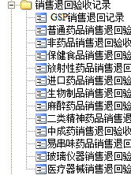
 |  |  | 赠品类别 |  |  |  |  |  |  |  |  |  |  |  |  |  |  |  |  |  |  |  |  |  |  |  | 4.每笔单付款的情况 |  |  |  |  |  |  |  |  |  |  |  |  |  |  |  |  |  |  |  |  |  |  | 注意：审核这里可以设置一个人审核，也可设置多人审核，不因人员或者岗位受限制 |  |  |  |  |  |  | 1. 在出库复核拼箱时，对应单据复合完毕（存在差异，打印了差异单）打印大标贴时，此单据（多张单据）自动出库（若有品种没有复核或者说遗漏则出不了库，打不了标贴）
 |  |  | （需要待定调整）→ | 油 |  |  |  |  |  | 注意：职员账号登入，申请直接默认职员名称及其所在的部门，接收人这位审核人 |  |  |  |  |  |  |  |  |  |  |  |  |  |  |  |  | 5.最底下进行数据汇总，总体购进金额汇总、票据金额汇总、付款汇总、返利（应收付情况汇总）、退货金额汇总、退补差价金额汇总 |  |  |  |  |  |  |  |  |  |  |  |  |  |  |  |  |  |  |  |  |  |  |  |  |  |  |  |  |  | 2. 在出库复核单据时，输入客户（或者业务员，区域经理）一个单据号,则可以看到此客户在此复合台的其他单号的情况（是开票，打印单据，拣货..）,也可以选择开其他单号在哪个复合台进行中或者还未
 |  |  |  | 洗衣粉 |  |  |  |  |  |  |  |  |  |  |  |  |  |  |  |  |  |  |  |  |  |  | 6.可通过列表、也可通过明细，表上方是一些基础筛选条件 |  |  |  |  |  |  |  |  |  |  |  |  |  |  |  |  |  |  |  |  |  |  |  |  |  |  |  |  |  | 进行分配复合台），以便及时调度拼箱。（不是单位账客户在适用此条）
 |  |  |  | 洗衣液 |  |  |  |  | 各类章申请表（及审核） |  |  |  |  |  |  |  |  |  |  |  |  |  |  |  |  |  |  |  |  |  |  |  |  |  |  |  |  |  |  |  |  |  |  |  |  |  |  |  | 备注：1.以上收付款，若牵涉到系统的单据号下账（某张开票单或者者开票单包含退回退补等而生成应收账款），则收款单在会计审核阶段必须勾出单据进行下账（可指定单据勾兑，也可批量 |  |  |  |  |  |  |  | 3. 单位账的客户，其单据自动在复合台之间进行分配
 |  |  |  | ………… |  |  |  |  |  | 章名 | 领章人 | 日期 | 原由 |  |  |  |  |  |  |  |  |  |  |  |  |  |  |  |  |  |  |  |  |  |  |  |  |  |  |  |  |  |  |  |  |  |  |  | 按单据的开票时间从最早的单据进行核销，若核销到某张单据一般，则可遗留到下次继续核算） |  |  |  |  |  |  |  | 4. 中国药品监管码的扫码必须一个一个扫，（监管码和药品码二选一，有监管码必须扫监管码，没有监管码扫药品码，）若是码扫不出可则需要特殊权限强行通过（药品码除外），没有药品码则可敲数量通过，
 |  |  |  |  |  |  |  |  |  | （选择） | （手输） | （选择） | （手输） |  |  |  |  |  |  |  |  |  |  |  |  |  |  |  |  |  |  |  |  |  |  |  |  |  |  |  |  |  |  |  |  |  |  |  | 2.指定单据勾兑，只要是针对单位账（与公司一对一的方式），批量勾兑主要针对业务员（公司与也如愿） |  |  |  |  |  |  |  | 待单据上所有品种符合通过后，即为符合完毕（包含打差异的）
 |  |  | 付款方式 |  |  |  |  |  |  | （选择） | （手输） | （选择） | （手输） |  |  |  |  |  |  |  |  |  |  |  |  | 采购返利 |  |  |  |  |  |  |  |  |  |  |  |  |  |  |  |  |  |  |  |  |  |  | 3.单据勾兑界面主要参照进项销项界面来，可通过客户勾兑，可通过业务员勾兑（在业务员里勾兑的客户是没有单位账客户），所有事可以看到单位账客户
 |  |  | （需要待定调整）→ | 1.电汇 |  |  |  |  |  | （选择） | （手输） | （选择） | （手输） |  |  |  |  |  |  |  |  |  |  |  |  | （需要待定调整）→ | 1.供应商返利主要来自于厂家、商业公司（可多选）、业务员（可多选），此栏还可进行多个增加 |  |  |  |  |  |  |  |  |  |  |  |  |  |  |  |  |  |  |  |  |  | 4.若是供应商的往来，则反应采购入库，退补，退货，发票开具，就地报废挂账等情况 |  |  |  |  |  |  | 打印清单
 |  |  |  | 2.汇票 |  |  |  |  |  | （选择） | （手输） | （选择） | （手输） |  |  |  |  |  |  |  |  |  |  |  |  |  | 2.返利模式为数量式、金额式、数量+金额式、赠品、赠品+数量、赠品+金额、赠品+数量+金额、赠品+数量备注：只要有金额式要有返点功能，按任务金额进行点数返利 |  |  |  |  |  |  |  |  |  |  |  |  |  |  |  |  |  |  |  |  |  | 5.清单费，仓库管理费，代垫运杂费，搬运费等在开始的业务组，或者开票是，自动生成 |  |  |  |  |  |  |  | 在打印清单时，做个清单份额数，每份清单都有自己的份额数，并作合计。（主要与其他业务组进行清单费用合计,包含退货单，入库单………..）
 |  |  |  | 2.1银行汇票 |  |  |  |  |  | （选择） | （手输） | （选择） | （手输） |  |  |  |  |  |  |  |  |  |  |  |  |  | 3.商业公司类别可分省级代理、一级代理、二级代理
 |  |  |  | 2.2商业承兑汇票 |  |  |  |  |  | （选择） | （手输） | （选择） | （手输）
 |  |  |  | 2.2.1银行承兑汇票 |  |  |  |  |  | 发起人： |  | 审批人： |  |  |  |  |  |  |  |  |  |  |  |  |  |  |  |  |  |  |  |  |  |  |  |  |  |  |  |  |  |  |  |  |  |  |  |  |  |  |  |  |  |  |  | 流向
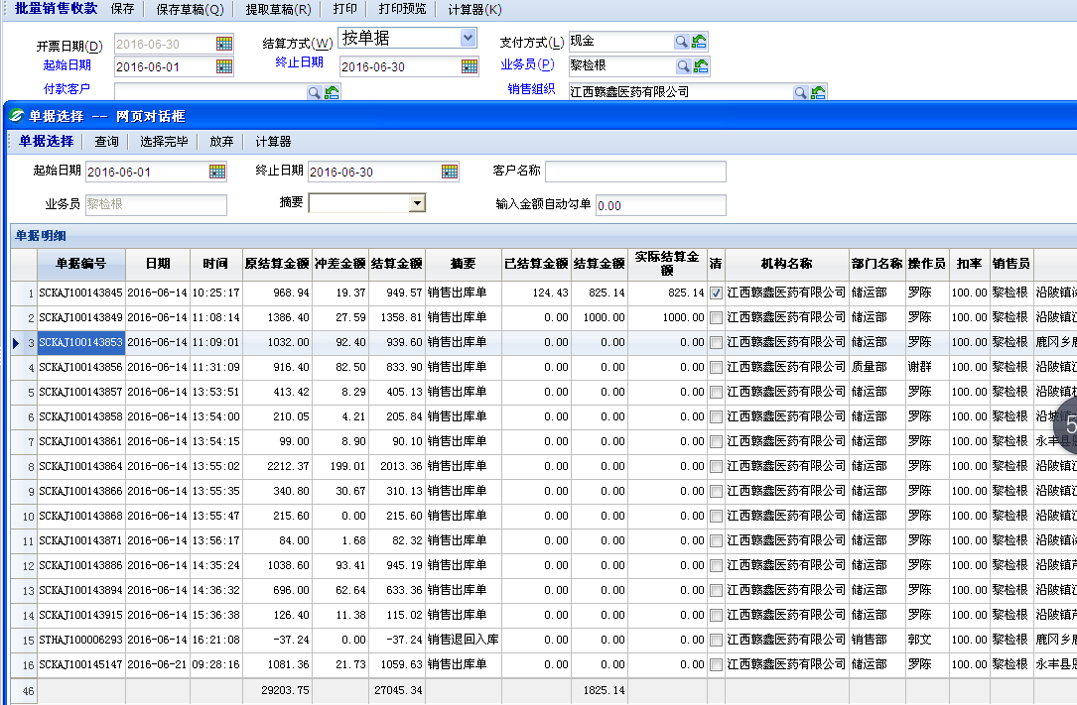
 |  |  |  | 2.2.2商业承兑汇票 |  |  |  |  |  | 注意：职员账号登入，申请直接默认职员名称及其所在的部门，接收人这位审核人 |  |  |  |  |  |  |  |  |  |  |  |  |  |  |  | 单一式 |  |  |  |  |  |  |  |  |  |  |  |  |  |  |  |  |  |  |  |  |  |  |  |  |  |  |  |  |  |  | 里面包含采购入库，销售出库，报损，报废，盘点，采购退出，销售退回，仓库移入移出。
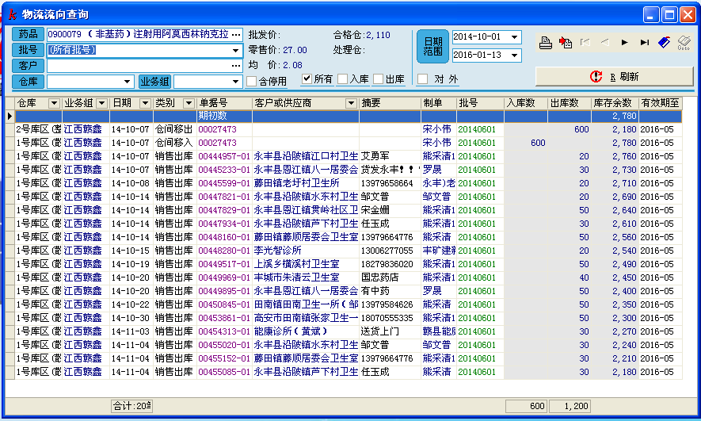
 |  |  |  | 3.支票 |  |  |  |  |  |  |  |  |  |  |  |  |  |  |  |  |  |  |  |  |  |  | 开票日期 | 自动默认（超级用户可进行更改） | 币种 | （默认为中国人民币元）
 |  |  |  | 4.本票 |  |  |  |  |  |  |  |  |  |  |  |  |  |  |  |  |  |  |  |  |  |  | 返利起始时间 | （手动选择或者输入） | 返利截止日期 | （手动选择或者输入）
 |  |  |  |  |  |  |  |  |  |  |  |  |  |  |  |  |  |  |  |  |  |  |  |  |  |  | 地区 | （主要是省内外区别，可进行多选） | 业务员 | （有就选择、没有就不选）
 |  |  |  |  |  |  |  |  |  |  |  |  |  |  |  |  |  |  |  |  |  |  |  |  |  |  |  |  | 采购员 | （默认）
 |  |  |  |  |  |  |  |  |  |  |  |  |  |  |  |  |  |  |  |  |  |  |  |  |  |  | 供应商 | （选择）若是选择商业公司，则商业公司类别由不可选变成可选择
 |  |  |  |  |  |  |  |  |  |  |  |  |  |  |  |  |  |  |  |  |  |  |  |  |  |  | 商业公司类别 | （选择）
 |  |  |  |  |  |  |  |  |  |  |  |  |  |  |  |  |  |  | 收货信息模板 |  |  |  |  |  |  |  | 商品品种 | （可多选）进行单个品种选择，也可对一个或者多个生产厂家（商业公司）进行选择
 |  |  |  |  |  |  |  |  |  |  |  |  |  |  |  |  |  |  |  |  |  |  |  |  |  |  | 返利模式 | 1.数量式 | 单位 | （盒，袋，件，箱……………） | 任务目标 | （手输） | 上传附件图片（可多张）
 |  |  |  |  |  |  |  |  |  |  |  |  |  |  |  |  |  |  |  |  |  |  |  |  |  |  |  |  | 返利数量 | （手输） | 任务完成度 | （自动生成）
 |  |  |  |  |  |  |  |  |  |  |  |  |  |  |  |  |  |  |  |  |  |  |  |  |  |  |  | 返利方式 | 基础数 | （手输） | 赠送数 | (手输)
 |  |  |  |  |  |  |  |  |  |  |  |  |  |  |  |  |  |  |  |  |  |  |  |  |  |  |  |  | 超额完成 | （按银行几年期定期利率进行阶梯式）
 |  |  |  |  |  |  |  |  |  |  |  |  |  |  |  |  |  |  |  |  |  |  |  |  |  |  |  |  | 折算金额 | （只有超级用户，或者指定专人才可使用）
 |  |  |  |  |  |  |  |  |  |  |  |  |  |  |  |  |  |  |  |  |  |  |  |  |  |  |  | 数量式备注：1.可通过返利方式算出返利数量，可通过返利数量反算出返利方式
 |  |  |  |  |  |  |  |  |  |  |  |  |  |  |  |  |  |  |  |  |  |  |  |  |  |  |  | 2.可添加多个 |  |  |  |  |  |  |  |  |  |  |  | 2.是安客户直接退回（需要匹配）
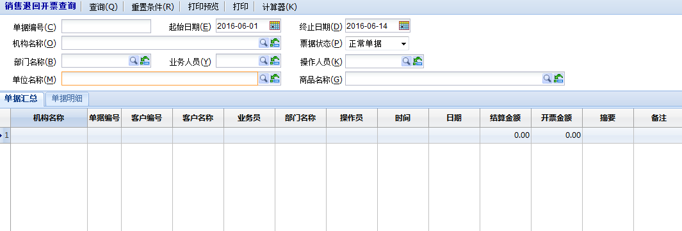
 |  |  |  |  |  |  |  |  |  |  |  |  |  |  |  |  |  |  |  |  |  |  |  |  |  |  |  | 2.金额式 | 单位 | （元………美元） | 任务目标 | （手输） | 上传附件图片（可多张）
 |  |  |  |  |  |  |  |  |  |  |  |  |  |  |  |  |  |  |  |  |  |  |  |  |  |  |  |  | 返利金额 | （手输） | 返利点数 | （手输）
 |  |  |  |  |  |  |  |  |  |  |  |  |  |  |  |  |  |  |  |  |  |  |  |  |  |  |  |  | 超额完成 | （按银行几年期定期利率进行阶梯式）
 |  |  |  |  |  |  |  |  |  |  |  |  |  |  |  |  |  |  |  |  |  |  |  |  |  |  |  |  |  |  | 任务完成度 | （自动生成）
 |  |  |  |  |  |  |  |  |  |  |  |  |  |  |  |  |  |  |  |  |  |  |  |  |  |  |  |  | 折算数量式或者赠品 | （只有超级用户，或者指定专人才可使用）
 |  |  |  |  |  |  |  |  |  |  |  |  |  |  |  |  |  |  |  |  |  |  |  |  |  |  |  | 金额式备注：可通过金额反算返点，可通过返点反算金额
 |  |  |  |  |  |  |  |  |  |  |  |  |  |  |  |  |  |  |  |  |  |  |  |  |  |  |  | 2.可添加多个
 |  |  |  |  |  |  |  |  |  |  |  |  |  |  |  |  |  |  |  |  |  |  |  |  |  |  |  | 3.赠品式 | 单位 | （盒，袋，件，箱……………） | 任务目标 | （手输） | 上传附件图片（可多张）
 |  |  |  |  |  |  |  |  |  |  |  |  |  |  |  |  |  |  |  |  |  |  |  |  |  |  |  |  | 赠品类别 | （油、洗衣粉、洗衣液……………可多项） | 任务完成度 | （自动生成）
 |  |  |  |  |  |  |  |  |  |  |  |  |  |  |  |  |  |  |  |  |  |  |  |  |  |  |  |  | 赠品数量 | （手输）
 |  |  |  |  |  |  |  |  |  |  |  |  |  |  |  |  |  |  |  |  |  |  |  |  |  |  |  | 返利方式 | 基础数 | （手输） | 赠送数 | (手输)
 |  |  |  |  |  |  |  |  |  |  |  |  |  |  |  |  |  |  |  |  |  |  |  |  |  |  |  |  | 超额完成 | （按银行几年期定期利率进行阶梯式）
 |  |  |  |  |  |  |  |  |  |  |  |  |  |  |  |  |  |  |  |  |  |  |  |  |  |  |  |  | 折算金额 | （只有超级用户，或者指定专人才可使用）
 |  |  |  |  |  |  |  |  |  |  |  |  |  |  |  |  |  |  |  |  |  |  |  |  |  |  |  | 赠品式备注：1.可通过返利方式算出返利数量，可通过返利数量反算出返利方式
 |  |  |  |  |  |  |  |  |  |  |  |  |  |  |  |  |  |  |  |  |  |  |  |  |  |  |  | 2.可添加多个
 |  |  |  |  |  |  |  |  |  |  |  |  |  |  |  |  |  |  |  |  |  |  |  |  |  | 复杂式
 |  |  |  |  |  |  |  |  |  |  |  |  |  |  |  |  |  |  |  |  |  |  |  |  |  |  | 开票日期 | 自动默认（超级用户可进行更改） | 币种 | （默认为中国人民币元）
 |  |  |  |  |  |  |  |  |  |  |  |  |  |  |  |  |  |  |  |  |  |  |  |  |  |  | 返利起始时间 | （手动选择或者输入） | 返利截止日期 | （手动选择或者输入）
 |  |  |  |  |  |  |  |  |  |  |  |  |  |  |  |  |  |  |  |  |  |  |  |  |  |  | 地区 | （主要是省内外区别，可进行多选） | 业务员 | （有就选择、没有就不选）
 |  |  |  |  |  |  |  |  |  |  |  |  |  |  |  |  |  |  | 银行对接模板 |  |  |  |  |  |  |  |  |  | 采购员 | （默认）
 |  |  |  |  |  |  |  |  |  |  |  |  |  |  |  |  |  |  |  |  |  |  |  |  |  |  | 供应商 | （选择）若是选择商业公司，则商业公司类别由不可选变成可选择
 |  |  |  |  |  |  |  |  |  |  |  |  |  |  |  |  |  |  |  |  |  |  |  |  |  |  | 商业公司类别 | （选择） |  |  |  |  |  |  |  |  |  |  |  |  |  |  |  |  |  |  |  |  |  |  |  |  |  |  |  | 盘点
 |  |  |  |  |  |  |  |  |  |  |  |  |  |  |  |  |  |  |  |  |  |  |  |  |  |  | 返利模式 | 1.数量+金额式 |  |  |  |  |  |  |  |  |  |  |  |  |  |  |  |  |  |  |  |  |  |  |  |  |  |  |  |  | 1.单品种盘点
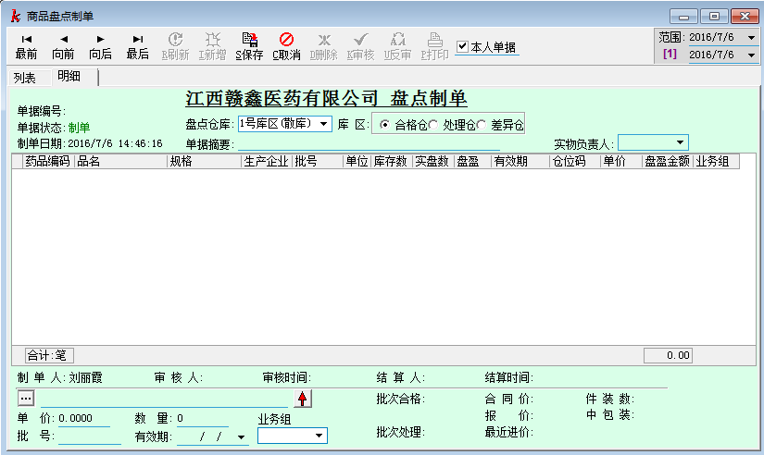
 |  |  |  |  |  |  |  |  |  |  |  |  |  |  |  |  |  |  |  |  |  |  |  |  |  |  |  | A | 商品品种 | （可多选）进行单个品种选择，也可对一个或者多个生产厂家（商业公司）进行选择 |  |  |  |  |  |  |  |  |  | 备注：1.活动、促销等方式处理的商品不允许退货（只有特殊指定的权限的人才可执行此操作）
 |  |  |  |  |  |  |  |  |  |  |  |  |  |  |  |  |  |  |  |  |  |  |  |  |  |  |  |  | 单位 | （盒，袋，件，箱……………） | 任务目标 | （手输） | 上传附件图片（可多张） |  |  |  |  |  |  | 2.带赠品的商品，不允许退货，若要退货必须连赠品一桶退回（没有赠品可通过折价方式进行退回）
 |  |  |  |  |  |  |  |  |  |  |  |  |  |  |  |  |  |  |  |  |  |  |  |  |  |  |  |  | 返利数量 | （手输） | 任务完成度 | （自动生成） |  |  |  |  |  |  |  | 3.退回时，有退补差价的，退回的价格是直接扣除退补差价的金额！（客户最终的销售价格，就是退回的价格，中间的过程系统自动核算）
 |  |  |  |  |  |  |  |  |  |  |  |  |  |  |  |  |  |  |  |  |  |  |  |  |  |  |  | 返利方式 | 基础数 | （手输） | 赠送数 | (手输) |  |  |  |  |  |  |  | 4.此药属于哪个剂型自动默认 |  |  |  |  |  |  |  |  | 参考
 |  |  |  |  |  |  |  |  |  |  |  |  |  |  |  |  |  |  |  |  |  |  |  |  |  |  |  |  | 超额完成 | （按银行几年期定期利率进行阶梯式）
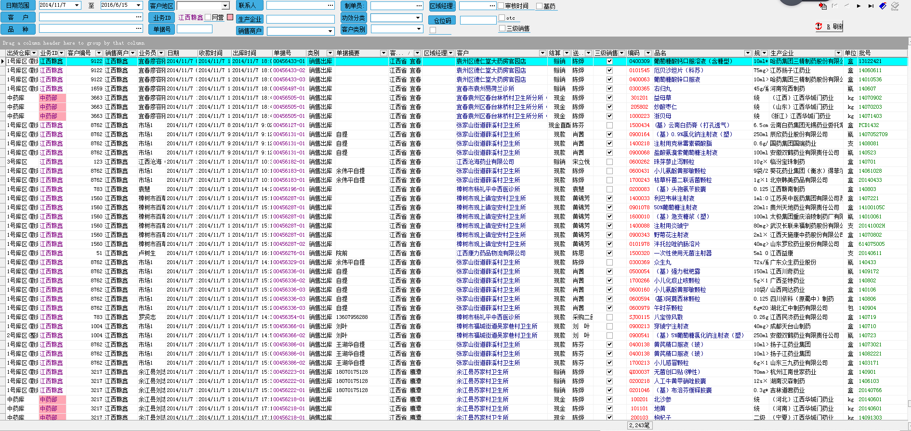
 |  |  |  |  |  |  |  |  |  |  |  |  |  |  |  |  |  |  |  |  |  |  |  |  |  |  |  |  | 折算金额 | （只有超级用户，或者指定专人才可使用） |  |  |  |  |  |  |  |  | 销售查询

 |  |  |  |  |  |  |  |  |  |  |  |  |  |  |  |  |  |  |  |  |  |  |  |  |  |  |  | B | 商品品种 | （可多选）进行单个品种选择，也可对一个或者多个生产厂家（商业公司）进行选择 |  |  |  |  |  |  |  |  |  |  |  |  |  |  |  |  |  |  | 注意：审核这里可以设置一个人审核，也可设置多人审核，不因人员或者岗位受限制
 |  |  |  |  |  |  |  |  |  |  |  |  |  |  |  |  |  |  |  |  |  |  |  |  |  |  |  |  | 单位 | （元………美元） | 任务目标 | （手输） | 上传附件图片（可多张）
 |  |  |  |  |  |  |  |  |  |  |  |  |  |  |  |  |  |  |  |  |  |  |  |  |  |  |  |  | 返利金额 | （手输） | 返利点数 | （手输）
 |  |  |  |  |  |  |  |  |  |  |  |  |  |  |  |  |  |  |  |  |  |  |  |  |  |  |  | 返利方式 | 超额完成 | （按银行几年期定期利率进行阶梯式）
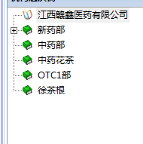
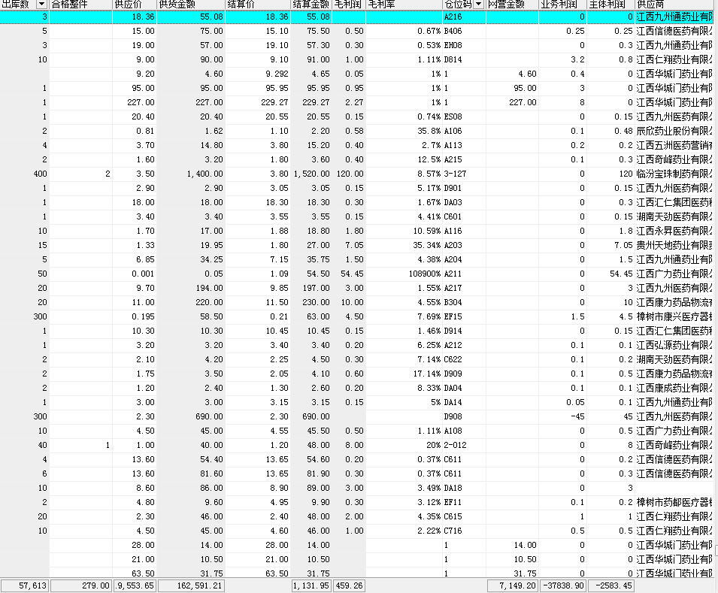
 |  |  |  |  |  |  |  |  |  |  |  |  |  |  |  |  |  |  |  |  |  |  |  |  |  |  |  |  |  |  | 任务完成度 | （自动生成）
 |  |  |  |  |  |  |  |  |  |  |  |  |  |  |  |  |  |  |  |  |  |  |  |  |  |  |  |  | 折算数量式或者赠品 | （只有超级用户，或者指定专人才可使用）

 |  |  |  |  |  |  |  |  |  |  |  |  |  |  |  |  |  |  |  |  |  |  |  |  |  |  |  | 数量+金额式备注：1.可通过返利方式算出返利数量，可通过返利数量反算出返利方式；可通过金额反算返点，可通过返点反算金额
 |  |  |  |  |  |  |  |  |  |  |  |  |  |  |  |  |  |  |  |  |  |  |  |  |  |  |  | 2.可添加多个
 |  |  |  |  |  |  |  |  |  |  |  |  |  |  |  |  |  |  |  |  |  |  |  |  |  |  |  | 3.B中可反选A，可包含A或者等于A
 |  |  |  |  |  |  |  |  |  |  |  |  |  |  |  |  |  |  | 证照模板
 |  |  |  |  |  |  |  |  |  |  |  |  |  |  |  |  |  |  |  |  |  |  |  |  |  |  |  | 2.赠品+金额式
 |  |  |  |  |  |  |  |  |  |  |  |  |  |  |  |  |  |  |  |  |  |  |  |  |  |  |  | A | 商品品种 | （可多选）进行单个品种选择，也可对一个或者多个生产厂家（商业公司）进行选择
 |  |  |  |  |  |  |  |  |  |  |  |  |  |  |  |  |  |  | 运输信息待定 |  |  |  |  |  |  |  |  |  | 单位 | （盒，袋，件，箱……………） | 任务目标 | （手输） | 上传附件图片（可多张）
 |  |  |  |  |  |  |  |  |  |  |  |  |  |  |  |  |  |  |  |  |  |  |  |  |  |  |  |  | 赠品类别 | （油、洗衣粉、洗衣液……………可多项） | 任务完成度 | （自动生成） |  |  |  |  |  |  |  |  |  |  |  |  |  |  |  | 进项发票登记
 |  |  |  |  |  |  |  |  |  |  |  |  |  |  |  |  |  |  |  |  |  |  |  |  |  |  |  |  | 赠品数量 | （手输） |  |  |  |  |  |  |  |  |  |  |  |  |  |  |  |  |  |  | 1.按单据勾兑进项
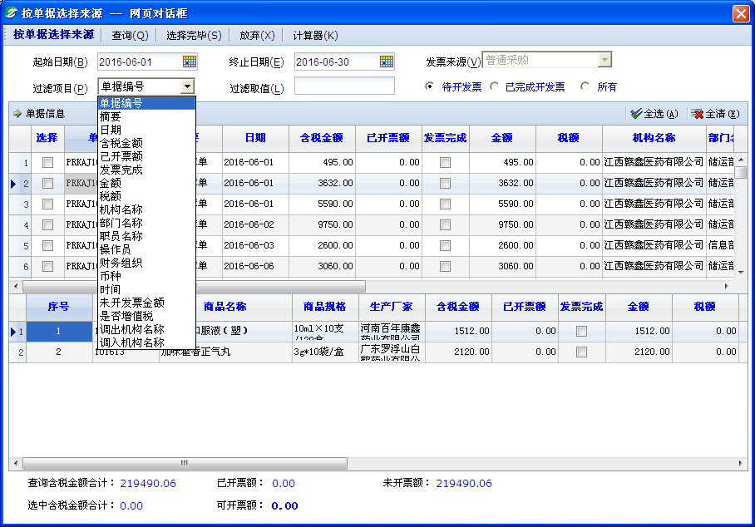
 |  |  |  |  |  |  |  |  |  |  |  |  |  |  |  |  |  |  |  |  |  |  |  |  |  |  |  | 返利方式 | 基础数 | （手输） | 赠送数 | (手输)
 |  |  |  |  |  |  |  |  |  |  |  |  |  |  |  |  |  |  |  |  |  |  |  |  |  |  |  |  | 超额完成 | （按银行几年期定期利率进行阶梯式）
 |  |  |  |  |  |  |  |  |  |  |  |  |  |  |  |  |  |  |  |  |  |  |  |  |  |  |  |  | 折算金额 | （只有超级用户，或者指定专人才可使用）

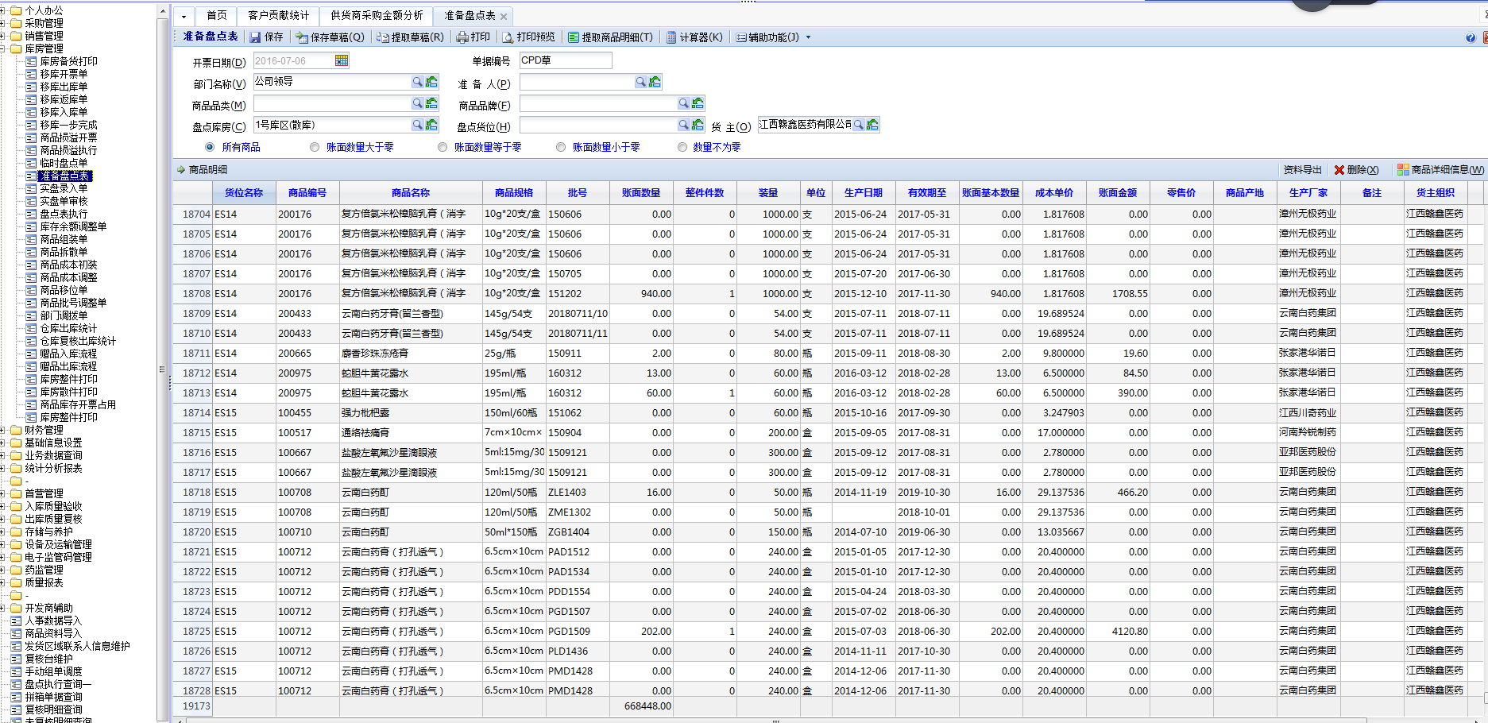
 |  |  |  |  |  |  |  |  |  |  |  |  |  |  |  |  |  |  |  |  |  |  |  |  |  |  |  | B | 商品品种 | （可多选）进行单个品种选择，也可对一个或者多个生产厂家（商业公司）进行选择
 |  |  |  |  |  |  |  |  |  |  |  |  |  |  |  |  |  |  |  |  |  |  |  |  |  |  |  |  | 单位 | （元………美元） | 任务目标 | （手输） | 上传附件图片（可多张） |  |  |  |  |  |  |  |  |  |  |  |  |  |  |  |  |  |  |  |  |  |  |  | 2.大规模盘点
 |  |  |  |  |  |  |  |  |  |  |  |  |  |  |  |  |  |  | 授信额度待定 |  |  |  |  |  |  |  |  |  | 返利金额 | （手输） | 返利点数 | （手输）
 |  |  |  |  |  |  |  |  |  |  |  |  |  |  |  |  |  |  |  |  |  |  |  |  |  |  |  | 返利方式 | 超额完成 | （按银行几年期定期利率进行阶梯式）
 |  |  |  |  |  |  |  |  |  |  |  |  |  |  |  |  |  |  |  |  |  |  |  |  |  |  |  |  |  |  | 任务完成度 | （自动生成）
 |  |  |  |  |  |  |  |  |  |  |  |  |  |  |  |  |  |  |  |  |  |  |  |  |  |  |  |  | 折算数量式或者赠品 | （只有超级用户，或者指定专人才可使用）

 |  |  |  |  |  |  |  |  |  |  |  |  |  |  |  |  |  |  | 财务科目待定
 |  |  |  |  |  |  |  |  |  |  |  |  |  |  |  |  |  |  |  |  |  |  |  |  |  |  |  | 赠品+金额式备注：1.可通过返利方式算出返利数量，可通过返利数量反算出返利方式；可通过金额反算返点，可通过返点反算金额
 |  |  |  |  |  |  |  |  |  |  |  |  |  |  |  |  |  |  |  |  |  |  |  |  |  |  |  | 2.可添加多个
 |  |  |  |  |  |  |  |  |  |  |  |  |  |  |  |  |  |  |  |  |  |  |  |  |  |  |  | 3.B中可反选A，可包含A或者等于A
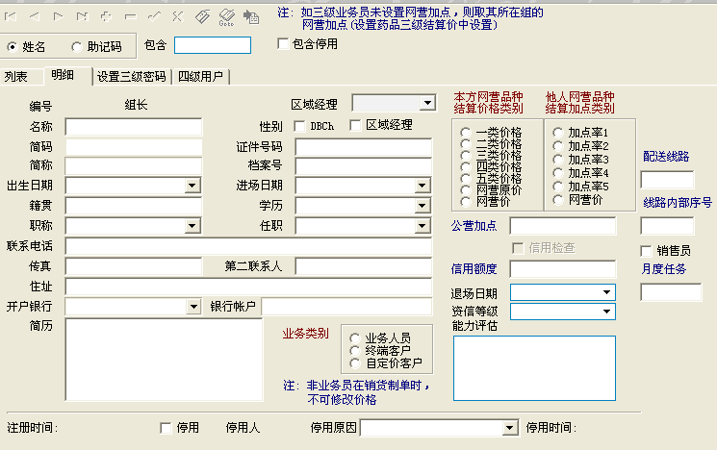
 |  |  |  |  |  |  |  |  |  |  |  |  |  |  |  |  |  |  |  |  |  |  |  |  |  |  |  | 3.赠品+数量
 |  |  |  |  |  |  |  |  |  |  |  |  |  |  |  |  |  |  |  |  |  |  |  |  |  |  |  | A | 商品品种 | （可多选）进行单个品种选择，也可对一个或者多个生产厂家（商业公司）进行选择
 |  |  |  |  |  |  |  |  |  |  |  |  |  |  |  |  |  |  |  |  |  |  |  |  |  |  |  |  | 单位 | （盒，袋，件，箱……………） | 任务目标 | （手输） | 上传附件图片（可多张）
 |  |  |  |  |  |  |  |  |  |  |  |  |  |  |  |  |  |  |  |  |  |  |  |  |  |  |  |  | 赠品类别 | （油、洗衣粉、洗衣液……………可多项） | 任务完成度 | （自动生成）
 |  |  |  |  |  |  |  |  |  |  |  |  |  |  |  |  |  |  |  |  |  |  |  |  |  |  |  |  | 赠品数量 | （手输）
 |  |  |  |  |  |  |  |  |  |  |  |  |  |  |  |  |  |  |  |  |  |  |  |  |  |  |  | 返利方式 | 基础数 | （手输） | 赠送数 | (手输)
 |  |  |  |  |  |  |  |  |  |  |  |  |  |  |  |  |  |  |  |  |  |  |  |  |  |  |  |  | 超额完成 | （按银行几年期定期利率进行阶梯式）
 |  |  |  |  |  |  |  |  |  |  |  |  |  |  |  |  |  |  |  |  |  |  |  |  |  |  |  |  | 折算金额 | （只有超级用户，或者指定专人才可使用）

 |  |  |  |  |  |  |  |  |  |  |  |  |  |  |  |  |  |  |  |  |  |  |  |  |  |  |  | B | 商品品种 | （可多选）进行单个品种选择，也可对一个或者多个生产厂家（商业公司）进行选择
 |  |  |  |  |  |  |  |  |  |  |  |  |  |  |  |  |  |  |  |  |  |  |  |  |  |  |  |  | 单位 | （盒，袋，件，箱……………） | 任务目标 | （手输） | 上传附件图片（可多张）
 |  |  |  |  |  |  |  |  |  |  |  |  |  |  |  |  |  |  |  |  |  |  |  |  |  |  |  |  | 返利数量 | （手输） | 任务完成度 | （自动生成） |  |  |  |  |  |  |  | 备注：1.在销售查询里，通过一段时间到另一段时间，看到客户的销售额以及回款情况
 |  |  |  |  |  |  |  |  |  |  |  |  |  |  |  |  |  |  |  |  |  |  |  |  |  |  |  | 返利方式 | 基础数 | （手输） | 赠送数 | (手输) |  |  |  |  |  |  |  | 2.若是此单下有品种退货，则退货的品种单据也显示在此单据下面，在明细中显示在此单明细之下
 |  |  |  |  |  |  |  |  |  |  |  |  |  |  |  |  |  |  |  |  |  |  |  |  |  |  |  |  | 超额完成 | （按银行几年期定期利率进行阶梯式） |  |  |  |  |  |  |  |  |  | 3.若是此单存在退补差价（或者说个别品种存在退补差价），退补的品种单据也显示在此单据下面，在明细中显示在此单明细之下
 |  |  |  |  |  |  |  |  |  |  |  |  |  |  |  |  |  |  |  |  |  |  |  |  |  |  |  |  | 折算金额 | （只有超级用户，或者指定专人才可使用） |  |  |  |  |  |  |  |  |  | 4.活动、赠品、促销…等特殊单据（不是正常销售的）或者是个别品种，出现一栏特别标注“活动、赠品、促销…”点击可看“活动、赠品、促销…”详情，这类单据或者品种一般是不允许退货（若是特殊情况，通过返还赠品或者折价金额来退货，可通过审批来进行）
 |  |  |  |  |  |  |  |  |  |  |  |  |  |  |  |  |  |  |  |  |  |  |  |  |  |  |  |  |  |  |  |  |  |  |  |  |  |  |  | 5.主要显现以我们的销售定价为基础的实际结算价格（在销售开票价格上返点的金额）、原销售开票价格（不返点金额，不含高开价的）、开票价（包含高开开金额）、高开价格（在销售开票价进行加价的金额），若是开税票则高开税额、底价税额
 |  |  |  |  |  |  |  |  |  |  |  |  |  |  |  |  |  |  |  |  |  |  |  |  |  |  |  |  |  |  |  |  |  |  |  |  |  |  |  | 开票应收账款=实际结算金额+低价税额（一般新药部用，其他部门为0）+高开税额+（若存在搬运费+托运费+清单费用………….） 不开票就是以实际结算价格为应收账款+（若存在搬运费+托运费+清单费用+……...）
 |  |  |  |  |  |  |  |  |  |  |  |  |  |  |  |  |  |  |  |  |  |  |  |  |  |  |  | 赠品+金额式备注：1.可通过返利方式算出返利数量，可通过返利数量反算出返利方式；可通过返利方式算出返利数量，可通过返利数量反算出返利方式
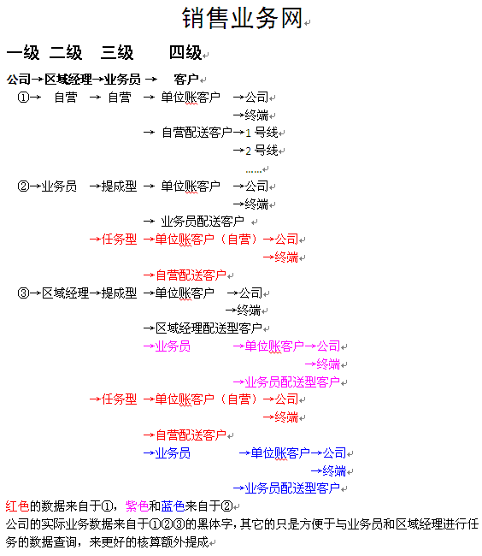
 |  |  |  |  |  |  |  |  |  |  |  |  |  |  |  |  |  |  |  |  |  |  |  |  |  |  |  | 2.可添加多个 |  |  |  |  |  |  |  |  |  |  | 业务组（其他业务组）
 |  |  |  |  |  |  |  |  |  |  |  |  |  |  |  |  |  |  |  |  |  |  |  |  |  |  |  | 3.B中可反选A，可包含A或者等于A
 |  |  |  |  |  |  |  |  |  |  |  |  |  |  |  |  |  |  |  |  |  |  |  |  |  |  |  |  |  |  |  |  |  |  |  |  |  |  |  |  |  |  |  |  |  |  |  |  | 2.按品种勾兑进项
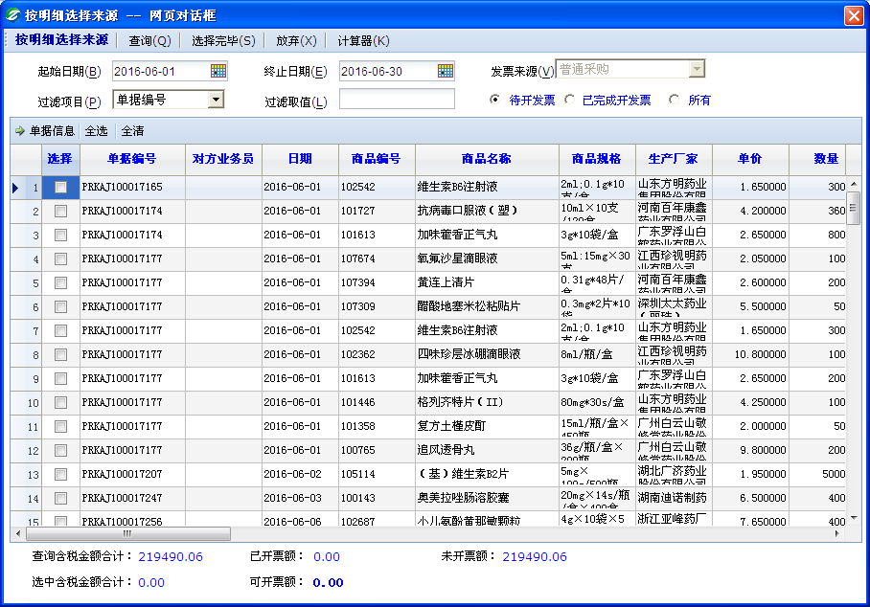
 |  |  |  |  |  |  |  |  |  |  |  |  |  |  |  |  |  |  |  |  |  |  |  |  |  |  |  | 4.赠品+数量+金额方式
 |  |  |  |  |  |  |  |  |  |  |  |  |  |  |  |  |  |  |  |  |  |  |  |  |  |  |  | A | 商品品种 | （可多选）进行单个品种选择，也可对一个或者多个生产厂家（商业公司）进行选择
 |  |  |  |  |  |  |  |  |  |  |  |  |  |  |  |  |  |  |  |  |  |  |  |  |  |  |  |  | 单位 | （盒，袋，件，箱……………） | 任务目标 | （手输） | 上传附件图片（可多张） |  |  |  |  |  | 公司
 |  |  |  |  |  |  |  |  |  |  |  |  |  |  |  |  |  |  |  |  |  |  |  |  |  |  |  |  | 赠品类别 | （油、洗衣粉、洗衣液……………可多项） | 任务完成度 | （自动生成）
 |  |  |  |  |  |  |  |  |  |  |  |  |  |  |  |  |  |  |  |  |  |  |  |  |  |  |  |  | 赠品数量 | （手输）
 |  |  |  |  |  |  |  |  |  |  |  |  |  |  |  |  |  |  | 参照模板 |  |  |  |  |  |  |  |  | 返利方式 | 基础数 | （手输） | 赠送数 | (手输)
 |  |  |  |  |  |  |  |  |  |  |  |  |  |  |  |  |  |  |  |  |  |  |  |  |  |  |  |  | 超额完成 | （按银行几年期定期利率进行阶梯式）
 |  |  |  |  |  |  |  |  |  |  |  |  |  |  |  |  |  |  |  |  |  |  |  |  |  |  |  |  | 折算金额 | （只有超级用户，或者指定专人才可使用）
 |  |  |  |  |  |  |  |  |  |  |  |  |  |  |  |  |  | 区域经理维护(业务员)
 |  |  |  |  |  |  |  |  |  |  |  |  |  |  |  |  |  |  |  |  |  |  |  |  |  |  |  | B | 商品品种 | （可多选）进行单个品种选择，也可对一个或者多个生产厂家（商业公司）进行选择
 |  |  |  |  |  |  |  |  |  |  |  |  |  |  |  |  |  |  |  |  |  |  |  |  |  |  |  |  | 单位 | （盒，袋，件，箱……………） | 任务目标 | （手输） | 上传附件图片（可多张）
 |  |  |  |  |  |  |  |  |  |  |  |  |  |  |  |  |  |  |  |  |  |  |  |  |  |  |  |  | 返利数量 | （手输） | 任务完成度 | （自动生成）
 |  |  |  |  |  |  |  |  |  |  |  |  |  |  |  |  |  |  |  |  |  |  |  |  |  |  |  | 返利方式 | 基础数 | （手输） | 赠送数 | (手输)
 |  |  |  |  |  |  |  |  |  |  |  |  |  |  |  |  |  |  |  |  |  |  |  |  |  |  |  |  | 超额完成 | （按银行几年期定期利率进行阶梯式）
 |  |  |  |  |  |  |  |  |  |  |  |  |  |  |  |  |  |  |  |  |  |  |  |  |  |  |  |  | 折算金额 | （只有超级用户，或者指定专人才可使用）

 |  |  |  |  |  |  |  |  |  |  |  |  |  |  |  |  |  |  |  |  |  |  |  |  |  |  |  | C | 商品品种 | （可多选）进行单个品种选择，也可对一个或者多个生产厂家（商业公司）进行选择
 |  |  |  |  |  |  |  |  |  |  |  |  |  |  |  |  |  |  |  |  |  |  |  |  |  |  |  |  | 单位 | （元………美元） | 任务目标 | （手输） | 上传附件图片（可多张）
 |  |  |  |  |  |  |  |  |  |  |  |  |  |  |  |  |  |  |  |  |  |  |  |  |  |  |  |  | 返利金额 | （手输） | 返利点数 | （手输）
 |  |  |  |  |  |  |  |  |  |  |  |  |  |  |  |  |  |  |  |  |  |  |  |  |  |  |  | 返利方式 | 超额完成 | （按银行几年期定期利率进行阶梯式） |  |  |  |  |  |  |  |  |  |  |  |  |  |  |  |  |  |  |  |  |  |  |  |  |  |  |  | 可提取准备盘点表
 |  |  |  |  |  |  |  |  |  |  |  |  |  |  |  |  |  |  |  |  |  |  |  |  |  |  |  |  |  |  | 任务完成度 | （自动生成）
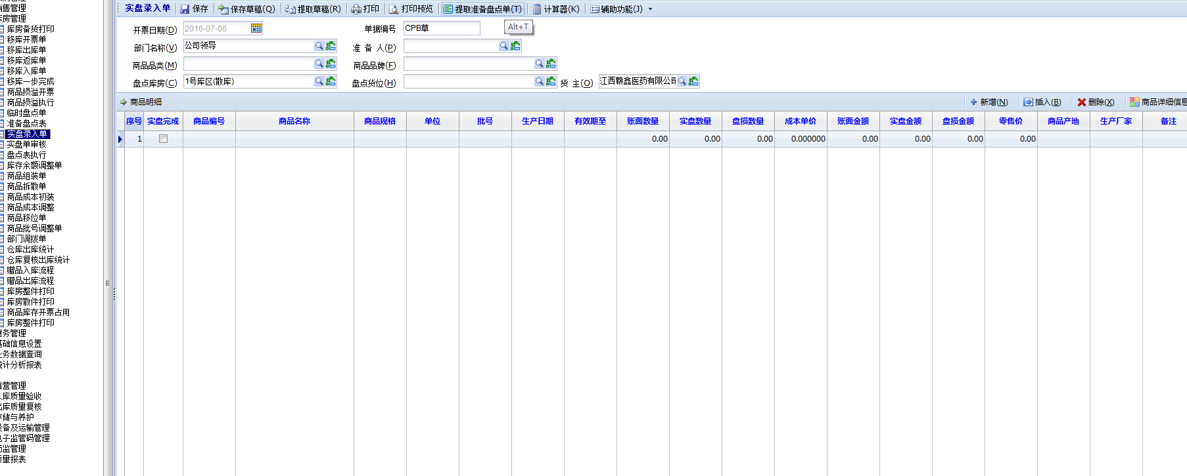
 |  |  |  |  |  |  |  |  |  |  |  |  |  |  |  |  |  |  |  |  |  |  |  |  |  |  |  |  | 折算数量式或者赠品 | （只有超级用户，或者指定专人才可使用）

 |  |  |  |  |  |  |  |  |  |  |  |  |  |  |  |  |  |  |  |  |  |  |  |  |  |  |  | 赠品+数量+金额式备注：1.可通过返利方式算出返利数量，可通过返利数量反算出返利方式；可通过金额反算返点，可通过返点反算金额
 |  |  |  |  |  |  |  |  |  |  |  |  |  |  |  |  |  |  |  |  |  |  |  |  |  |  |  | 2.可添加多个
 |  |  |  |  |  |  |  |  |  |  |  |  |  |  |  |  |  |  |  |  |  |  |  |  |  |  |  | 3.C中可反选A和B，可包含A和B或者等于A和B；B可包含A或者等于A
 |  |  |  |  |  |  |  |  |  |  |  |  |  |  |  |  |  |  |  |  |  |  |  |  |  |  |  | 备注：金额我通过折现的返利在生成返利单据后这是自动生成其他应收款单据，关联采购购进单号，直接冲去应付账款

 |  |  |  |  |  |  |  |  |  |  |  |  |  |  |  |  |  |  |  |  |  |  |  |  |  |  | 采购员品种维护
 |  |  |  |  |  |  |  |  |  |  |  |  |  |  |  |  |  |  |  |  |  |  |  |  |  |  | （需要待定调整）→ | 1.通过单个品种进行维护
 |  |  |  |  |  |  |  |  |  |  |  |  |  |  |  |  |  |  |  |  |  |  |  |  |  |  |  | 2.通过品种剂型进行维护
 |  |  |  |  |  |  |  |  |  |  |  |  |  |  |  |  |  |  |  |  |  |  |  |  |  |  |  | 3.通过区域进行维护（主要省内外）
 |  |  |  |  |  |  |  |  |  |  |  |  |  |  |  |  |  |  |  |  |  |  |  |  |  |  |  | 4.通过公司进行维护
 |  |  |  |  |  |  |  |  |  |  |  |  |  |  |  |  |  |  |  |  |  |  |  |  |  |  |  |  |  |  |  |  |  |  |  |  |  |  | 销售返利及活动
 |  |  |  |  |  |  |  |  |  |  |  |  |  |  |  |  |  |  | 参照模板 |  |  |  |  |  |  |  |  | 备注：1.主要以单个品种为主其他为辅的方式，与采购员进行绑定，采购员在补货计划里只能看到自己绑定的品种计划，若是给了临时权限可以看其他人活着所有的补货计划 |  |  |  |  |  |  |  |  |  |  |  | 1.按商品进行返利及活动 |  |  |  |  |  |  |  |  |  | 备注：1.在已完成开发票里，做一个已抵扣（通过认证），未抵扣（未通过认证），可以查询到发票的认证情况
 |  |  |  |  |  |  |  |  |  |  |  |  |  |  |  |  |  |  |  |  |  |  |  |  |  |  |  | 2.此权限只有超级用户及个别指定的人才能拥有 |  |  |  |  |  |  |  |  |  |  |  |  |  |  |  |  |  |  |  |  |  | 2.在金额勾兑或者在品种明细勾兑，金额和数量后面加一个核销金额，核销数量，做到在选定单据或者品种的时候可以在选定好后直接修改数量或者金额，金额
 |  |  |  |  |  |  |  |  |  |  |  |  |  |  |  |  |  |  |  |  |  |  |  |  |  |  |  |  |  |  |  |  |  |  |  |  |  |  |  |  | 开票日期 | 自动默认（超级用户可进行更改） | 币种 | （默认为中国人民币元） |  |  |  |  |  | 可以反算数量，数量可以反算金额
 |  |  |  |  |  |  |  |  |  |  |  |  |  |  |  |  |  |  |  |  |  |  |  |  |  |  | 采购退出制单 |  |  |  |  |  |  |  |  |  |  |  |  |  | 返利起始时间 | （手动选择或者输入） | 返利截止日期 | （手动选择或者输入） |  |  |  |  |  | 3.底下显示条件界面的总合计金额（可以是未开发票金额，已完成金额，所有金额，通过认证金额，未通过认证金额…………），选中的核销金额
 |  |  |  |  |  |  |  |  |  |  |  |  |  |  |  |  |  |  |  |  |  |  |  |  |  |  | （需要待定调整）→ |  |  |  |  |  |  |  |  |  |  |  |  | 商品金额+赠品+数量 |  |  |  |  |  |  |  |  |  | 4.若是存在退补差价，退货等（待定）
 |  |  |  |  |  |  |  |  |  |  |  |  |  |  |  |  |  |  |  |  |  |  |  |  |  |  |  | 1.按原单据进行采购退出 |  |  |  |  |  |  |  |  |  |  |  | A赠品式 | 商品品种 | （可多选）进行单个品种选择，也可对一个或者多个生产厂家（商业公司）进行选择
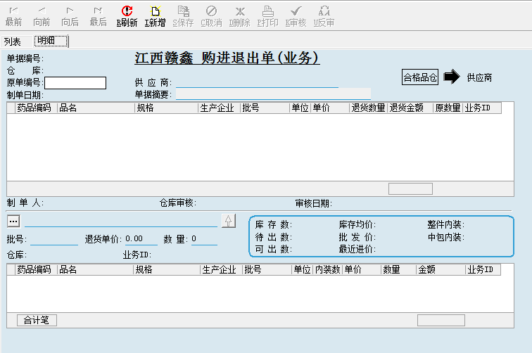
 |  |  |  |  |  |  |  |  |  |  |  |  |  |  |  |  |  |  |  |  |  |  |  |  |  |  |  |  |  |  |  |  |  |  |  |  |  |  |  |  | 地区 | （主要是省内外区别，可进行多选）
 |  |  |  |  |  |  |  |  |  |  |  |  |  |  |  |  |  |  |  |  |  |  |  |  |  |  |  |  |  |  |  |  |  |  |  |  |  |  |  |  | 开票员 | （可多选） | 客户类别 | （可多选）
 |  |  |  |  |  |  |  |  |  |  |  |  |  |  |  |  |  |  |  |  |  |  |  |  |  |  |  |  |  |  |  |  |  |  |  |  |  |  |  |  | 单位 | （盒，袋，件，箱……………） | 业务员 | （可多选） |  |  |  |  |  | 注意：审核这里可以设置一个人审核，也可设置多人审核，不因人员或者岗位受限制
 |  |  |  |  |  |  |  |  |  |  |  |  |  |  |  |  |  |  |  |  |  |  |  |  |  |  |  |  |  |  |  |  |  |  |  |  |  |  |  |  | 赠品类别 | （油、洗衣粉、洗衣液……………可多项） | 区域经理 | （可多选）
 |  |  |  |  |  |  |  |  |  |  |  |  |  |  |  |  |  |  |  |  |  |  |  |  |  |  |  |  |  |  |  |  |  |  |  |  |  |  |  |  | 赠品数量（上线） | （手输，数量和活动时间，哪个先完就结束） | 任务目标 | （手输）
 |  |  |  |  |  |  |  |  |  |  |  |  |  |  |  |  |  |  |  |  |  |  |  |  |  |  |  |  |  |  |  |  |  |  |  |  |  |  |  | 返利方式 | 基础数（或基础金额） | （手输） | 赠送数 | (手输) |  |  |  | 销项项发票登记
 |  |  |  |  |  |  |  |  |  |  |  |  |  |  |  |  |  |  |  |  |  |  |  |  |  |  |  |  |  |  |  |  |  |  |  |  |  |  |  |  | 超额完成 | （按银行几年期定期利率进行阶梯式） |  |  |  |  |  |  | 1.按单据勾兑销项
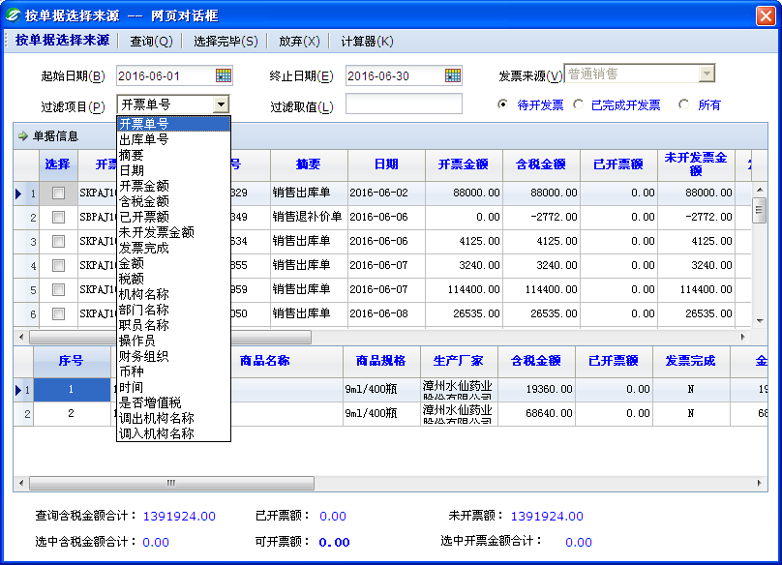
 |  |  |  |  |  |  |  |  |  |  |  |  |  |  |  |  |  |  |  |  |  |  |  |  |  |  |  |  |  |  |  |  |  |  |  |  |  |  |  |  | 折算金额 | （只有超级用户，或者指定专人才可使用）

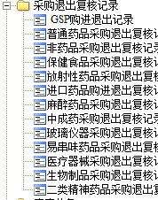
 |  |  |  |  |  |  |  |  |  |  |  |  |  |  |  |  |  |  |  |  |  |  |  |  |  |  |  |  |  |  |  |  |  |  |  |  |  |  |  | B数量式 | 商品品种 | （可多选）进行单个品种选择，也可对一个或者多个生产厂家（商业公司）进行选择
 |  |  |  |  |  |  |  |  |  |  |  |  |  |  |  |  |  |  |  |  |  |  |  |  |  |  |  |  |  |  |  |  |  |  |  |  |  |  |  |  | 开票员 | （可多选） | 客户类别 | （可多选）
 |  |  |  |  |  |  |  |  |  |  |  |  |  |  |  |  |  |  |  |  |  |  |  |  |  |  |  |  |  |  |  |  |  |  |  |  |  |  |  |  | 单位 | （盒，袋，件，箱……………） | 业务员 | （可多选）
 |  |  |  |  |  |  |  |  |  |  |  |  |  |  |  |  |  |  |  |  |  |  |  |  |  |  |  |  |  |  |  |  |  |  |  |  |  |  |  |  | 返利数量 | （手输，数量和活动时间，哪个先完就结束） | 区域经理 | （可多选）
 |  |  |  |  |  |  |  |  |  |  |  |  |  |  |  |  |  |  |  |  |  |  |  |  |  |  |  |  |  |  |  |  |  |  |  |  |  |  |  |  | 地区 | （主要是省内外区别，可进行多选） | 任务目标 | （手输）
 |  |  |  |  |  |  |  |  |  |  |  |  |  |  |  |  |  |  |  |  |  |  |  |  |  |  |  |  |  |  |  |  |  |  |  |  |  |  |  | 返利方式 | 基础数（或基础金额 ） | （手输） | 赠送数 | (手输)
 |  |  |  |  |  |  |  |  |  |  |  |  |  |  |  |  |  |  | 收货信息模板 |  |  |  |  |  |  |  |  |  |  |  |  |  |  |  |  |  |  |  |  |  | 超额完成 | （按银行几年期定期利率进行阶梯式）
 |  |  |  |  |  |  |  |  |  |  |  |  |  |  |  |  |  |  |  |  |  |  |  |  |  |  |  |  |  |  |  |  |  |  |  |  |  |  |  |  | 折算金额 | （只有超级用户，或者指定专人才可使用）

 |  |  |  |  |  |  |  |  |  |  |  |  |  |  |  |  |  |  |  |  |  |  |  |  |  |  |  |  |  |  |  |  |  |  |  |  |  |  |  | C金额式 | 商品品种 | （可多选）进行单个品种选择，也可对一个或者多个生产厂家（商业公司）进行选择
 |  |  |  |  |  |  |  |  |  |  |  |  |  |  |  |  |  |  |  |  |  |  |  |  |  |  |  |  |  |  |  |  |  |  |  |  |  |  |  |  | 地区 | （主要是省内外区别，可进行多选） | 开票员 | （可多选）
 |  |  |  |  |  |  |  |  |  |  |  |  |  |  |  |  |  |  |  |  |  |  |  |  |  |  |  |  |  |  |  |  |  |  |  |  |  |  |  |  | 单位 | （元………美元） | 客户类别 | （可多选）
 |  |  |  |  |  |  |  |  |  |  |  |  |  |  |  |  |  |  |  |  |  |  |  |  |  |  |  |  |  |  |  |  |  |  |  |  |  |  |  |  | 返利金额 | （手输，金额和活动时间，哪个先完就结束） | 业务员 | （可多选）
 |  |  |  |  |  |  |  |  |  |  |  |  |  |  |  |  |  |  |  |  |  |  |  |  |  |  |  |  |  |  |  |  |  |  |  |  |  |  |  |  | 返利点数 | （手输） | 区域经理 | （可多选）
 |  |  |  |  |  |  |  |  |  |  |  |  |  |  |  |  |  |  |  |  |  |  |  |  |  |  |  |  |  |  |  |  |  |  |  |  |  |  |  |  |  |  | 任务目标 | （手输）
 |  |  |  |  |  |  |  |  |  |  |  |  |  |  |  |  |  |  |  |  |  |  |  |  |  |  |  |  |  |  |  |  |  |  |  |  |  |  |  | 返利方式 | 药品基础数量 | （手输） | 返现金额 | （手输）
 |  |  |  |  |  |  |  |  |  |  |  |  |  |  |  |  |  |  |  |  |  |  |  |  |  |  |  |  |  |  |  |  |  |  |  |  |  |  |  |  | 药品基础金额 | （手输） | 返现金额 | （手输）
 |  |  |  |  |  |  |  |  |  |  |  |  |  |  |  |  |  |  |  |  |  |  |  |  |  |  |  |  |  |  |  |  |  |  |  |  |  |  |  |  | 超额完成 | （按银行几年期定期利率进行阶梯式）
 |  |  |  |  |  |  |  |  |  |  |  |  |  |  |  |  |  |  |  |  |  |  |  |  |  |  |  |  |  |  |  |  |  |  |  |  |  |  |  |  | 折算数量式或者赠品 | （只有超级用户，或者指定专人才可使用）

 |  |  |  |  |  |  |  |  |  |  |  |  |  |  |  |  |  |  |  |  |  |  |  |  |  |  |  | 2.不按原单据进行采购退出
 |  |  |  |  |  |  |  |  |  |  |  |  |  |  |  |  |  |  |  |  |  |  |  |  |  |  |  |  |  |  |  |  |  |  |  |  |  |  |  | 赠品+数量+金额式备注：1.可通过返利方式算出返利数量，可通过返利数量反算出返利方式；可通过金额反算返点，可通过返点反算金额
 |  |  |  |  |  |  |  |  |  |  |  |  |  |  |  |  |  |  | 对方业务员模板（委托人） |  |  |  |  |  |  |  |  |  |  |  |  |  |  |  |  |  |  |  |  | 2.可添加多个
 |  |  |  |  |  |  |  |  |  |  |  |  |  |  |  |  |  |  |  |  |  |  |  |  |  |  |  |  |  |  |  |  |  |  |  |  |  |  |  | 3.以上ABC三种可以自由组合，也可单独使用
 |  |  |  |  |  |  |  |  |  |  |  |  |  |  |  |  |  |  |  |  |  |  |  |  |  |  |  |  |  |  |  |  |  |  |  |  |  |  |  | 备注：以上只要包含药品数量（十送一）或者送赠品的，则在开票时自动带出不用另外开票，金额（折现后）返利在开票这是自动生成其他应付款单据，关联此开票单号，直接冲去应收账款（增加一项，时候参加客户的7-13个返点，即实际结算金额）

 |  |  |  |  |  |  |  |  |  |  |  |  |  |  |  |  |  |  |  |  |  |  |  |  |  |  |  |  |  |  |  |  |  |  |  |  |  |  |  | 2.单据金额返利
 |  |  |  |  |  |  |  |  |  |  |  |  |  |  |  |  |  |  |  |  |  |  |  |  |  |  |  |  |  |  |  |  |  |  |  |  |  |  |  |  | 开票日期 | 自动默认（超级用户可进行更改） | 币种 | （默认为中国人民币元）
 |  |  |  |  |  |  |  |  |  |  |  |  |  |  |  |  |  |  |  |  |  |  |  |  |  |  |  |  |  |  |  |  |  |  |  |  |  |  |  |  | 返利起始时间 | （手动选择或者输入） | 返利截止日期 | （手动选择或者输入）
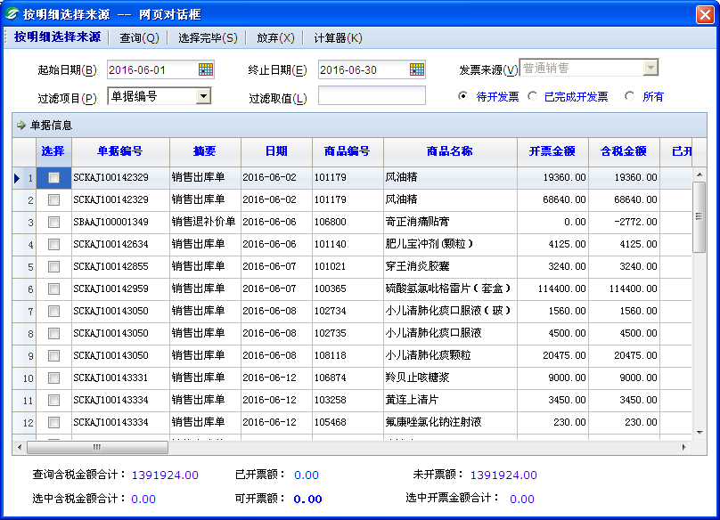
 |  |  |  |  |  |  |  |  |  |  |  |  |  |  |  |  |  |  |  |  |  |  |  |  |  |  |  |  |  |  |  |  |  |  |  |  |  |  |  | 商品金额+赠品+数量 |  |  |  |  |  |  |  |  | 2.按品种勾兑销项
 |  |  |  |  |  |  |  |  |  |  |  |  |  |  |  |  |  |  |  |  |  |  |  |  |  |  |  |  |  |  |  |  |  |  |  |  |  |  |  | A赠品式 | 单个客户（业务员，区域经理）一天累计的单据金额或者说某一张单据金额
 |  |  |  |  |  |  |  |  |  |  |  |  |  |  |  |  |  |  |  |  |  |  |  |  |  |  |  |  |  |  |  |  |  |  |  |  |  |  |  |  | 地区 | （主要是省内外区别，可进行多选）
 |  |  |  |  |  |  |  |  |  |  |  |  |  |  |  |  |  |  |  |  |  |  |  |  |  |  |  |  |  |  |  |  |  |  |  |  |  |  |  |  | 开票员 | （可多选） | 客户类别 | （可多选）
 |  |  |  |  |  |  |  |  |  |  |  |  |  |  |  |  |  |  |  |  |  |  |  |  |  |  |  |  |  |  |  |  |  |  |  |  |  |  |  |  | 单位 | （盒，袋，件，箱……………） | 业务员 | （可多选）
 |  |  |  |  |  |  |  |  |  |  |  |  |  |  |  |  |  |  |  |  |  |  |  |  |  |  |  |  |  |  |  |  |  |  |  |  |  |  |  |  | 赠品类别 | （油、洗衣粉、洗衣液……………可多项） | 区域经理 | （可多选）
 |  |  |  |  |  |  |  |  |  |  |  |  |  |  |  |  |  |  |  |  |  |  |  |  |  |  |  |  |  |  |  |  |  |  |  |  |  |  |  | 返利方式 | 赠品数量（上线） | （手输，数量和活动时间，哪个先完就结束） | 任务目标 | （手输）
 |  |  |  |  |  |  |  |  |  |  |  |  |  |  |  |  |  |  |  |  |  |  |  |  |  |  |  |  |  |  |  |  |  |  |  |  |  |  |  |  | 任务目标金额 | （手输） | 赠品 | （选择）
 |  |  |  |  |  |  |  |  |  |  |  |  |  |  |  |  |  |  |  |  |  |  |  |  |  |  |  |  |  |  |  |  |  |  |  |  |  |  |  |  | 任务目标金额 | （手输） | 赠品 | （选择）
 |  |  |  |  |  |  |  |  |  |  |  |  |  |  |  |  |  |  |  |  |  |  |  |  |  |  |  |  |  |  |  |  |  |  |  |  |  |  |  |  | 任务目标金额 | （手输） | 赠品 | （选择）
 |  |  |  |  |  |  |  |  |  |  |  |  |  |  |  |  |  |  |  |  |  |  |  |  |  |  |  |  |  |  |  |  |  |  |  |  |  |  |  |  | 任务目标金额 | （手输） | 赠品 | （选择）
 |  |  |  |  |  |  |  |  |  |  |  |  |  |  |  |  |  |  |  |  |  |  |  |  |  |  |  |  |  |  |  |  |  |  |  |  |  |  |  |  | 任务目标金额 | （手输） | 赠品 | （选择）
 |  |  |  |  |  |  |  |  |  |  |  |  |  |  |  |  |  |  |  |  |  |  |  |  |  |  |  |  |  |  |  |  |  |  |  |  |  |  |  |  | 任务目标金额 | （手输） | 赠品 | （选择）
 |  |  |  |  |  |  |  |  |  |  |  |  |  |  |  |  |  |  |  |  |  |  |  |  |  |  |  |  |  |  |  |  |  |  |  |  |  |  |  |  | ……………

 |  |  |  |  |  |  |  |  |  |  |  |  |  |  |  |  |  |  |  |  |  |  |  |  |  |  | 采购定价
 |  |  |  |  |  |  |  |  |  |  |  |  |  |  |  |  |  |  |  |  |  |  |  |  |  |  | （需要待定调整）→ |  |  |  |  |  |  |  |  |  |  |  |  |  | 折算金额 | （只有超级用户，或者指定专人才可使用）
 |  |  |  |  |  |  |  |  |  |  |  |  |  |  |  |  |  |  | 银行对接模板 |  |  |  |  |  |  |  |  | 1.批号定价
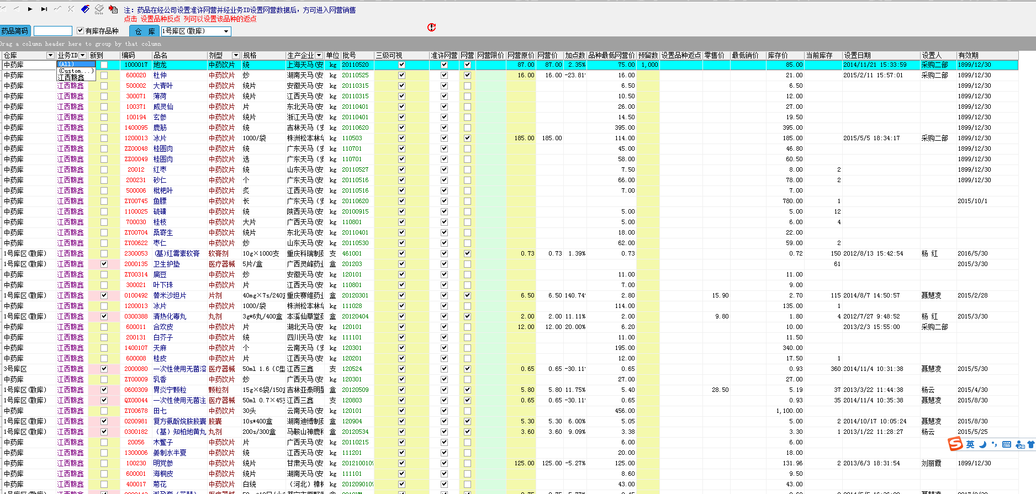
 |  |  |  |  |  |  |  |  |  |  |  |  |  |  |  |  |  |  |  |  |  |  |  |  |  |  |  |  |  |  |  |  |  |  |  |  |  |  |  | B数量式 | 单个客户（业务员，区域经理）一天累计的单据金额或者说某一张单据金额
 |  |  |  |  |  |  |  |  |  |  |  |  |  |  |  |  |  |  | 运输信息待定 |  |  |  |  |  |  |  |  |  |  |  |  |  |  |  |  |  |  |  |  |  | 地区 | （主要是省内外区别，可进行多选）
 |  |  |  |  |  |  |  |  |  |  |  |  |  |  |  |  |  |  |  |  |  |  |  |  |  |  |  |  |  |  |  |  |  |  |  |  |  |  |  |  | 开票员 | （可多选） | 客户类别 | （可多选）
 |  |  |  |  |  |  |  |  |  |  |  |  |  |  |  |  |  |  |  |  |  |  |  |  |  |  |  |  |  |  |  |  |  |  |  |  |  |  |  |  | 单位 | （盒，袋，件，箱……………） | 业务员 | （可多选）
 |  |  |  |  |  |  |  |  |  |  |  |  |  |  |  |  |  |  |  |  |  |  |  |  |  |  |  |  |  |  |  |  |  |  |  |  |  |  |  |  | 返利数量 | （手输，数量和活动时间，哪个先完就结束） | 区域经理 | （可多选）
 |  |  |  |  |  |  |  |  |  |  |  |  |  |  |  |  |  |  |  |  |  |  |  |  |  |  |  |  |  |  |  |  |  |  |  |  |  |  |  |  |  |  | 任务目标 | （手输）
 |  |  |  |  |  |  |  |  |  |  |  |  |  |  |  |  |  |  |  |  |  |  |  |  |  |  |  |  |  |  |  |  |  |  |  |  |  |  |  | 返利方式 | 基础数（或基础金额 ） | （手输） | 赠送数 | (手输)
 |  |  |  |  |  |  |  |  |  |  |  |  |  |  |  |  |  |  |  |  |  |  |  |  |  |  |  |  |  |  |  |  |  |  |  |  |  |  |  |  | 超额完成 | （按银行几年期定期利率进行阶梯式）
 |  |  |  |  |  |  |  |  |  |  |  |  |  |  |  |  |  |  |  |  |  |  |  |  |  |  |  |  |  |  |  |  |  |  |  |  |  |  |  |  | 折算金额 | （只有超级用户，或者指定专人才可使用）

 |  |  |  |  |  |  |  |  |  |  |  |  |  |  |  |  |  |  | 授信额度待定 |  |  |  |  |  |  |  |  |  |  |  |  |  |  |  |  |  |  |  |  | C金额式 | 单个客户（业务员，区域经理）一天累计的单据金额或者说某一张单据金额
 |  |  |  |  |  |  |  |  |  |  |  |  |  |  |  |  |  |  |  |  |  |  |  |  |  |  |  |  |  |  |  |  |  |  |  |  |  |  |  |  | 地区 | （主要是省内外区别，可进行多选） | 客户类别 | （可多选）
 |  |  |  |  |  |  |  |  |  |  |  |  |  |  |  |  |  |  |  |  |  |  |  |  |  |  |  |  |  |  |  |  |  |  |  |  |  |  |  |  | 开票员 | （可多选） | 业务员 | （可多选）
 |  |  |  |  |  |  |  |  |  |  |  |  |  |  |  |  |  |  |  |  |  |  |  |  |  |  |  |  |  |  |  |  |  |  |  |  |  |  |  |  | 单位 | （元………美元） | 区域经理 | （可多选）
 |  |  |  |  |  |  |  |  |  |  |  |  |  |  |  |  |  |  |  |  |  |  |  |  |  |  |  |  |  |  |  |  |  |  |  |  |  |  |  |  | 返利金额 | （手输，金额和活动时间，哪个先完就结束） | 任务目标 | （手输）
 |  |  |  |  |  |  |  |  |  |  |  |  |  |  |  |  |  |  | 财务科目待定 |  |  |  |  |  |  |  |  |  |  |  |  |  |  |  |  |  |  |  |  |  | 返利点数 | （手输） |  |  |  |  |  |  |  | 备注：1.在已完成开发票里，做一个已抵扣（通过认证），未抵扣（未通过认证），可以查询到发票的认证情况
 |  |  |  |  |  |  |  |  |  |  |  |  |  |  |  |  |  |  |  |  |  |  |  |  |  |  |  |  |  |  |  |  |  |  |  |  |  |  |  | 返利方式 | 单据金额（累计单据） | （手输） | 返现金额 | （手输） |  |  |  |  |  | 2.在金额勾兑或者在品种明细勾兑，金额和数量后面加一个核销金额，核销数量，做到在选定单据或者品种的时候可以在选定好后直接修改数量或者金额，金额
 |  |  |  |  |  |  |  |  |  |  |  |  |  |  |  |  |  |  |  |  |  |  |  |  |  |  |  |  |  |  |  |  |  |  |  |  |  |  |  |  | 超额完成 | （按银行几年期定期利率进行阶梯式） |  |  |  |  |  |  |  | 可以反算数量，数量可以反酸金额
 |  |  |  |  |  |  |  |  |  |  |  |  |  |  |  |  |  |  |  |  |  |  |  |  |  |  |  |  |  |  |  |  |  |  |  |  |  |  |  |  | 折算数量式或者赠品 | （只有超级用户，或者指定专人才可使用） |  |  |  |  |  |  |  | 3.底下显示条件界面的总合计金额（可以是未开发票金额，已完成金额，所有金额，通过认证金额，未通过认证金额…………），选中的核销金额
 |  |  |  |  |  |  |  |  |  |  |  |  |  |  |  |  |  | 业务组维护 |  |  |  |  |  |  |  |  |  |  |  |  |  |  |  |  |  |  |  |  |  |  |  |  |  |  |  |  |  |  |  | 4.若是存在退补差价，退货等（待定）
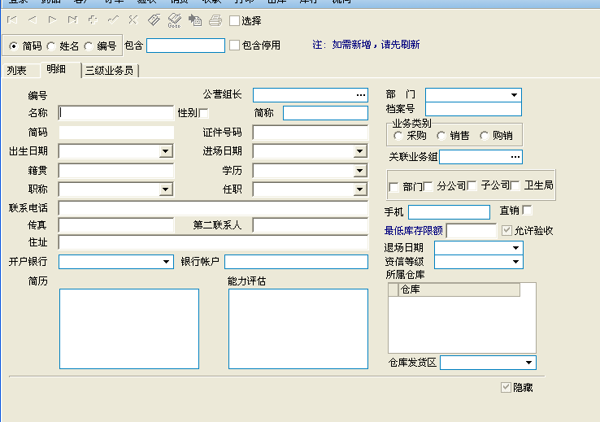
 |  |  |  |  |  |  |  |  |  |  |  |  |  |  |  |  |  |  |  |  |  |  |  |  |  |  |  |  |  |  |  |  |  |  |  |  |  |  |  | 赠品+数量+金额式备注：1.可通过返利方式算出返利数量，可通过返利数量反算出返利方式；可通过金额反算返点，可通过返点反算金额
 |  |  |  |  |  |  |  |  |  |  |  |  |  |  |  |  |  |  |  |  |  |  |  |  |  |  |  |  |  |  |  |  |  |  |  |  |  |  |  | 2.可添加多个
 |  |  |  |  |  |  |  |  |  |  |  |  |  |  |  |  |  |  |  |  |  |  |  |  |  |  |  |  |  |  |  |  |  |  |  |  |  |  |  | 3.以上ABC三种可以自由组合，也可单独使用
 |  |  |  |  |  |  |  |  |  |  |  |  |  |  |  |  |  |  |  |  |  |  |  |  |  |  |  |  |  |  |  |  |  |  |  |  |  |  |  | 备注：以上只要包含药品数量（十送一）或者送赠品的，则在开票时自动带出不用另外开票，金额（折现后）返利在开票这是自动生成其他应付款单据，关联此开票单号，直接冲去应收账款（增加一项，是否参加客户的7-13个返点，即实际结算金额） |  |  |  |  |  |  |  |  |  | 注意：审核这里可以设置一个人审核，也可设置多人审核，不因人员或者岗位受限制

 |  |  |  |  |  |  |  |  |  |  |  |  |  |  |  |  |  |  |  |  |  |  |  |  |  |  |  |  |  |  |  |  |  |  |  |  |  |  |  | 4.以上搞活动或者参加促销等一些列非正常销售，一般不允许退货（做一个限制退货）至于超级用户才可以进行退货 |  |  |  |  |  |  |  | 发票作废和冲红
 |  |  |  |  |  |  |  |  |  |  |  |  |  |  |  |  |  |  |  |  |  |  |  |  |  |  |  |  |  |  |  |  |  |  |  |  |  |  |  |  |  |  |  |  |  |  |  |  | 1.发票的冲红或者作废，在系统中做好，导入税控系统里，并且税能读写回来在系统中显示，

 |  |  |  |  |  |  |  |  |  |  |  |  |  |  |  |  |  |  |  |  |  |  |  |  |  |  |  |  |  |  |  |  |  |  |  |  |  |  |  |  |  |  |  |  |  |  |  |  | 以上发票的进项和销项，还有作废冲红等，能在系统里操作后导入通过税控系统直接打印等操作，以及回写到系统的功能

 |  |  |  |  |  |  |  |  |  |  |  |  |  |  |  |  |  |  |  |  |  |  |  |  |  |  |  |  |  |  |  |  |  |  |  |  |  |  |  |  |  |  |  |  |  |  |  | 固定资产登记
 |  |  |  |  |  |  |  |  |  |  |  |  |  |  |  |  |  |  |  |  |  |  |  |  |  |  |  |  |  |  |  |  |  |  |  |  |  |  |  |  |  |  |  |  |  |  |  |  | 固定资产编号 | （自动生成） | 固定资产名称 | （手输）
 |  |  |  |  |  |  |  |  |  |  |  |  |  |  |  |  |  |  |  |  |  |  |  |  |  |  |  |  |  |  |  |  |  |  |  |  |  |  |  |  |  |  |  |  |  |  |  |  | 规格型号 | （手输） | 币种 | （选择）
 |  |  |  |  |  |  |  |  |  |  |  |  |  |  |  |  |  |  |  |  |  |  |  |  |  |  |  |  |  |  |  |  |  |  |  |  |  |  |  |  |  |  |  |  |  |  |  |  | 存放地点 | （手输） | 开始使用时间 | （选择）
 |  |  |  |  |  |  |  |  |  |  |  |  |  |  |  |  |  |  |  |  |  |  |  |  |  |  |  |  |  |  |  |  |  |  |  |  |  |  |  |  |  |  |  |  |  |  |  |  | 使用年限 | （选择） | 数量 | （手输）
 |  |  |  |  |  |  |  |  |  |  |  |  |  |  |  |  |  |  |  |  |  |  |  |  |  |  |  |  |  |  |  |  |  |  |  |  |  |  |  |  |  |  |  |  |  |  |  |  | 购买价格 | （手输） | 申请人 | （默认）
 |  |  |  |  |  |  |  |  |  |  |  |  |  |  |  |  |  |  |  |  |  |  |  |  |  |  |  |  |  |  |  |  |  |  |  |  |  |  |  |  |  |  |  |  |  |  |  |  | 领用部门 | （自动生成）
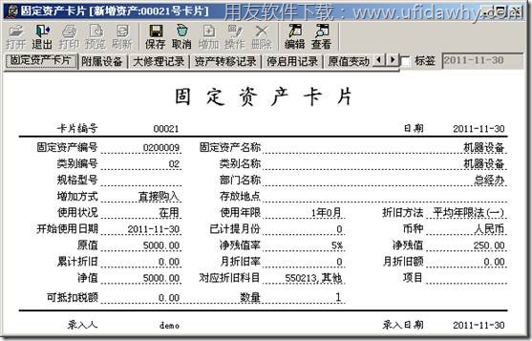

 |  |  |  |  |  |  |  |  |  |  |  |  |  |  |  |  |  |  | 参照模板
 |  |  |  |  |  |  |  |  |  |  |  |  |  |  |  |  |  |  |  |  |  |  |  |  |  |  |  | 备注1.选中品种点击右键，可以看到此商品价格修改的记录，修改人、修改时间、修改的价格
 |  |  |  |  |  |  |  |  |  |  |  |  |  |  |  |  |  |  |  |  |  |  |  |  |  |  |  | 2.可以添加多个界面，比如说促销商品价格维护界面（和批号定价一样，里面内容多个促销公营价格，促销一类价、促销二类价格……）、破损价格维护界面

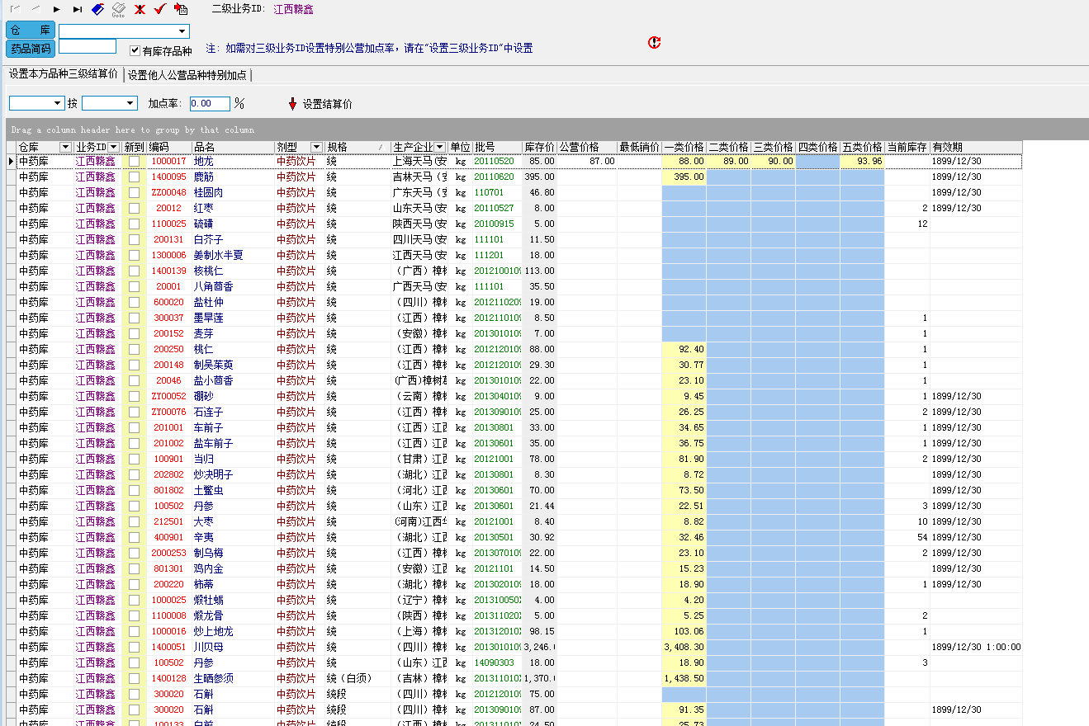

 |  |  |  |  |  |  |  |  |  |  |  |  |  |  |  |  |  |  |  |  |  |  |  |  |  |  |  |  |  |  |  |  |  |  |  |  |  |  |  |  |  |  |  |  |  |  |  |  | 参考

 |  |  |  |  |  |  |  |  |  |  |  |  |  |  |  |  |  |  |  |  |  |  |  |  |  |  |  |  |  |  |  |  |  |  |  |  |  |  |  |  |  |  |  |  |  |  |  | 低值易耗品登记
 |  |  |  |  |  |  |  |  |  |  |  |  |  |  |  |  |  |  |  |  |  |  |  |  |  |  |  |  |  |  |  |  |  |  |  |  |  |  |  |  |  |  |  |  |  |  |  | 主要是办公用品 | 编号 | （自动生成） | 低值易耗品名称 | （手输，主要是笔，A4纸等）
 |  |  |  |  |  |  |  |  |  |  |  |  |  |  |  |  |  |  |  |  |  |  |  |  |  |  |  |  |  |  |  |  |  |  |  |  |  |  |  |  |  |  |  |  |  |  |  |  | 规格型号 | （选择） | 数量 | （手输）
 |  |  |  |  |  |  |  |  |  |  |  |  |  |  |  |  |  |  |  |  |  |  |  |  |  |  |  |  |  |  |  |  |  |  |  |  |  |  |  |  |  |  |  |  |  |  |  |  | 存放地点 | （手输） | 申请人 | （默认）
 |  |  |  |  |  |  |  |  |  |  |  |  |  |  |  |  |  |  | 收货信息模板 |  |  |  |  |  |  |  |  |  |  |  |  |  |  |  |  |  |  |  |  |  |  |  |  |  |  |  |  |  | 领用部门 | （自动生成）

 |  |  |  |  |  |  |  |  |  |  |  |  |  |  |  |  |  |  |  |  |  |  |  |  |  |  |  |  |  |  |  |  |  |  |  |  |  |  |  |  |  |  |  |  |  |  |  | 借款 |  |  |  |  | 上传合同，或者借条….图片
 |  |  |  |  |  |  |  |  |  |  |  |  |  |  |  |  |  |  |  |  |  |  |  |  |  |  |  |  |  |  |  |  |  |  |  |  |  |  |  |  |  |  |  |  |  |  |  | 到时间取走 | 借款人或单位（债务人） |  | 借款金额
 |  |  |  |  |  |  |  |  |  |  |  |  |  |  |  |  |  |  |  |  |  |  |  |  |  |  |  |  |  |  |  |  |  |  |  |  |  |  |  |  |  |  |  |  |  |  |  |  | 开始时间 |  | 结束时间
 |  |  |  |  |  |  |  |  |  |  |  |  |  |  |  |  |  |  |  |  |  |  |  |  |  |  |  |  |  |  |  |  |  |  |  |  |  |  |  |  |  |  |  |  |  |  |  |  | 被借款人或单位（债权人）
 |  |  |  |  |  |  |  |  |  |  |  |  |  |  |  |  |  |  |  |  |  |  |  |  |  |  |  |  |  |  |  |  |  |  |  |  |  |  |  |  |  |  |  |  |  |  |  |  | 利息率（月） |  | 利息率（日）
 |  |  |  |  |  |  |  |  |  |  |  |  |  |  |  |  |  |  |  |  |  |  |  |  |  |  |  |  |  |  |  |  |  |  |  |  |  |  |  |  |  |  |  |  |  |  |  |  | 利息金额
 |  |  |  |  |  |  |  |  |  |  |  |  |  |  |  |  |  |  |  |  |  |  |  |  |  |  |  |  |  |  |  |  |  |  |  |  |  |  |  |  |  |  |  |  |  |  |  | 中途取走 | 结束时间
 |  |  |  |  |  |  |  |  |  |  |  |  |  |  |  |  |  |  |  |  |  |  |  |  |  |  |  |  |  |  |  |  |  |  |  |  |  |  |  |  |  |  |  |  |  |  |  |  | 利息率（月）
 |  |  |  |  |  |  |  |  |  |  |  |  |  |  |  |  |  |  |  |  |  |  |  |  |  |  |  |  |  |  |  |  |  |  |  |  |  |  |  |  |  |  |  |  |  |  |  |  | 利息金额

 |  |  |  |  |  |  |  |  |  |  |  |  |  |  |  |  |  |  |  |  |  |  |  |  |  |  |  |  |  |  |  |  |  |  |  |  |  |  |  |  |  |  |  |  |  |  |  |  | 备注：1.在结束时间到期的前一个月，进行提示（只对专门的几个人有权限的人进行系统提示）

 |  |  |  |  |  |  |  |  |  |  |  |  |  |  |  |  |  |  | 对方业务员模板（委托人）

 |  |  |  |  |  |  |  |  |  |  |  |  |  |  |  |  |  |  |  |  |  |  |  |  |  |  |  |  |  |  |  |  |  |  |  |  |  |  |  |  |  |  |  |  |  |  |  | 承兑
 |  |  |  |  |  |  |  |  |  |  |  |  |  |  |  |  |  |  |  |  |  |  |  |  |  |  |  |  |  |  |  |  |  |  |  |  |  |  |  |  |  |  |  |  |  |  |  |  | 开具承兑的银行
 |  |  |  |  |  |  |  |  |  |  |  |  |  |  |  |  |  |  |  |  |  |  |  |  |  |  |  |  |  |  |  |  |  |  |  |  |  |  |  |  |  |  |  |  |  |  |  |  | 开始日期 |  | 结束日期
 |  |  |  |  |  |  |  |  |  |  |  |  |  |  |  |  |  |  |  |  |  |  |  |  |  |  |  |  |  |  |  |  |  |  |  |  |  |  |  |  |  |  |  |  |  |  |  |  | 承兑开具总金额 |  | 保证金
 |  |  |  |  |  |  |  |  |  |  |  |  |  |  |  |  |  |  |  |  |  |  |  |  |  |  |  |  |  |  |  |  |  |  |  |  |  |  |  |  |  |  |  |  |  |  |  |  | 开具承兑所付金额
 |  |  |  |  |  |  |  |  |  |  |  |  |  |  |  |  |  |  |  |  |  |  |  |  |  |  |  |  |  |  |  |  |  |  |  |  |  |  |  |  |  |  |  |  |  |  |  |  | 到期还款金额

 |  |  |  |  |  |  |  |  |  |  |  |  |  |  |  |  |  |  |  |  |  |  |  |  |  |  |  |  |  |  |  |  |  |  |  |  |  |  |  |  |  |  |  |  |  |  |  |  | 开具承兑所付金额利息率 |  | 利息金额

 |  |  |  |  |  |  |  |  |  |  |  |  |  |  |  |  |  |  |  |  |  |  |  |  |  |  |  |  |  |  |  |  |  |  |  |  |  |  |  |  |  |  |  |  |  |  |  |  | 保证金利息率 |  | 利息金额

 |  |  |  |  |  |  |  |  |  |  |  |  |  |  |  |  |  |  |  |  |  |  |  |  |  |  |  |  |  |  |  |  |  |  |  |  |  |  |  |  |  |  |  |  |  |  |  |  | 备注：1.在结束时间到期的前一个月每天进行提示（只对专门的几个人有权限的人进行系统提示）

 |  |  |  |  |  |  |  |  |  |  |  |  |  |  |  |  |  |  | 银行对接模板

 |  |  |  |  |  |  |  |  |  |  |  |  |  |  |  |  |  |  | 运输信息待定

 |  |  |  |  |  |  |  |  |  |  |  |  |  |  |  |  |  |  |  |  |  |  |  |  |  |  | 其他商品维护
 |  |  |  |  |  |  |  |  |  |  |  |  |  |  |  |  |  |  |  |  |  |  |  |  |  |  | （需要待定调整）→ | 1.促销商品维护
 |  |  |  |  |  |  |  |  |  |  |  |  |  |  |  |  |  |  |  |  |  |  |  |  |  |  |  | 2.破损商品维护

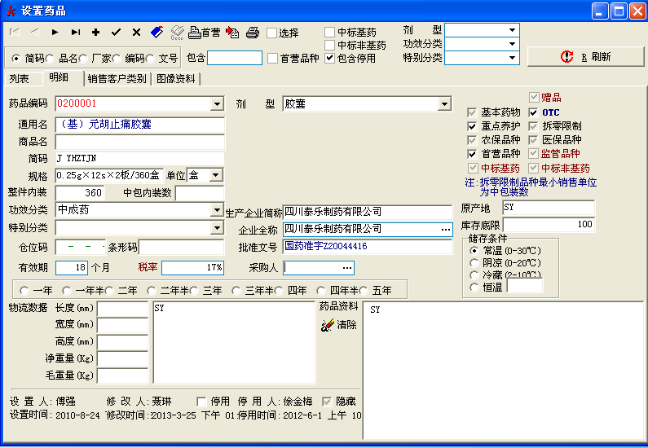
 |  |  |  |  |  |  |  |  |  |  |  |  |  |  |  |  |  | 商品资料维护 |  |  |  |  |  |  |  |  | 采购限销
 |  |  |  |  |  |  |  |  |  |  |  |  |  |  |  |  |  |  |  |  |  |  |  |  |  |  | （需要待定调整）→ | 品种或者生产厂家对某些区域，商业公司，客户进行品种或者一段时间性的方式限销。 备注：1.对某些区域限销，但对这区域的一些商业公司和客户不限销 2.对某些区域不限销，但对某个客户或者商业公司进行限销 3.一旦限销，这品种或者这段时间内这些客户户头，销售不出此品种，且进行提示。

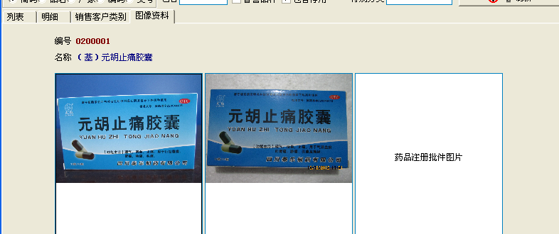

 |  |  |  |  |  |  |  |  |  |  |  |  |  |  |  |  |  |  | 易为模板

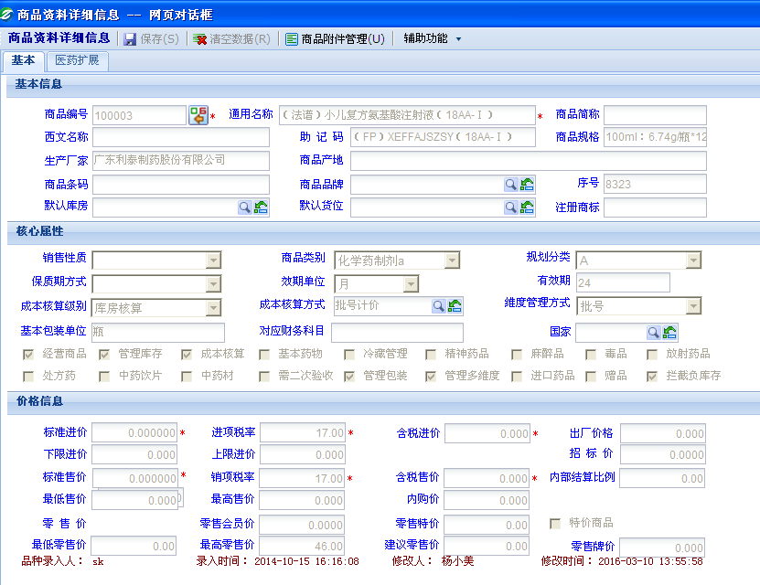





 |  |  |  |  |  |  |  |  |  |  |  |  |  |  |  |  |  |  | 时空模板

